Каталог
Прайс лист ООО "Просперити Медиа"
109147, г. Москва, ул. Воронцовская, 35Б, стр.1, +7 (495) 414-30-20, info@archipelag-publishing.ru
Ссылка на изображение | Изображение | ID | Название | Стандарт малый, шт. | Стандарт заводской, шт. | Заказ, шт. | ISBN | Штрих-код штуки | Производитель | Кратность отгрузки, шт. | Краткое описание | Условия транспортировки | Ценовая категория | Пол | Бренд на рус.яз | Возраст | Коллекция/Серия | Сезонное предложение | Товарная категория | Товарная группа | Товарная подгруппа | Обложка | Количество страниц | Формат (мм) | Автор | Изготовитель | Бумага в блоке | Иллюстрации | Название на товаре/Этикетке | Год выхода | Знак информационной продукции | Номер и дата сертификата | Срок действия сертификата | Код TNVED | Номер ГТД | Вес единицы товара, гр. | Габариты единицы товара, мм. | Вес малого стандарта, гр. | Габариты малого стандарта, мм. | Вес заводского стандарта, гр. | Габариты заводского, мм. | Новинка
https://archipelag-publishing.ru/catalog/travel/51840/ |  |  | Летний альбом | 16 шт. | 16 шт. | от 1 шт. | 978-5-6042854-0-4 | 9785604285404 | ООО "Просперити Медиа" | 1 шт. | В книге художника и дизайнера Юлии Савенковой собраны оригинальные идеи и увлекательные задания для творчества – декора, аппликации, фотографии, рисования. Автор на простых примерах показывает и рассказывает о ключевых понятиях в живописи, даёт пошаговые мастер-классы по рисованию цветов и деревьев. Плотные пустые страницы предназначены для рисования и записей. «Летний альбом» адресован детям школьного возраста, но также будет интересен всем тем, кто ищет новые идеи для творческого досуга. |  | Премиум | Для всех | да | 6+ | Море идей | да, лето | Альбом для творчества | Хобби, творчество | Для детей и их родителей | Мягкая | 128 | 70х100 | Савенкова Ю. | ООО «ЛД-ПРИНТ» |  | Цветные | Летний альбом | 2025 | 6+ | См.приложение | См.приложение |  |  | 310 гр | 241х175х11 мм
https://archipelag-publishing.ru/catalog/creativity/58390/ | 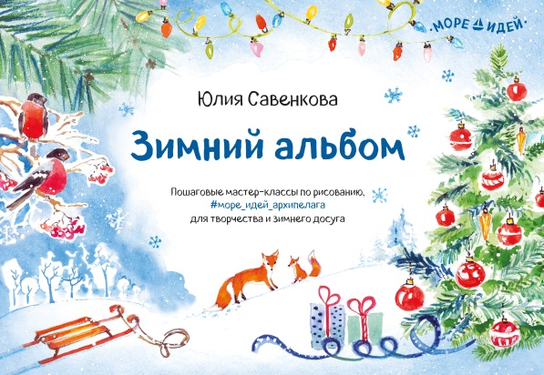 |  | Зимний альбом | 12 шт. | 12 шт. | от 1 шт. | 978-5-6042854-6-6 | 9785604285466 | ООО "Просперити Медиа" | 1 шт. | Пошаговые мастер-классы по рисованию, оригинальные идеи для творчества и зимнего досуга ребенка. |  | Премиум | Для всех | да | 6+ | Море идей | да, зима | Альбом для творчества | Хобби, творчество | Для детей и их родителей | Мягкая | 144 | 70х100 | Савенкова Ю. | АО "Первая Образцовая типография" Филиал "Чеховский Печатный Двор" |  | Цветные | Зимний альбом | 2019 | 6+ | См.приложение | См.приложение |  |  | 335 гр | 241х175х12 мм
https://archipelag-publishing.ru/catalog/creativity/85431/ | 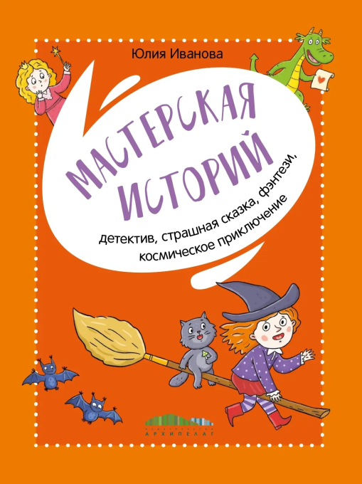 |  | Мастерская историй. Детектив, страшная сказка, фэнтези, космическое приключение | 14 шт. | 14 шт. | от 1 шт. | 978-5-6053502-4-8 | 9785605350248 | ООО "Просперити Медиа" | 1 шт. | Без грамотной речи сложно добиться успеха. Она помогает нам отстаивать своё мнение, ярко выступать, проявлять себя и в учёбе, и в работе. Но для этого необходимо с детства научиться формулировать свои мысли. Отточить этот полезный навык поможет «Мастерская историй»! Писатель Юлия Иванова, автор более 60 книг, педагог и психолог, научит сочинять увлекательные истории, расскажет, как придумать героя и сюжет, как удивить читателя. Вместе с ней начинающий сочинитель создаст новые миры и наполнит их захватывающими событиями и тайнами. А главное – поверит в свои силы и получит море удовольствия! Всё, что для этого понадобится: блокнот, ручка и немного решимости! |  |  | Для всех | да | 0+ | Море идей | нет |  | Хобби, творчество | Для детей и их родителей | Твердая | 96 |  | Иванова Ю. | ООО «ЛД-ПРИНТ» |  | Цветные | Мастерская историй. Детектив, страшная сказка, фэнтези, космическое приключение | 2025 | 0+ | См.приложение | См.приложение |  |  | 395 гр | 226х176х10 мм
https://archipelag-publishing.ru/catalog/poetry/51841/ | 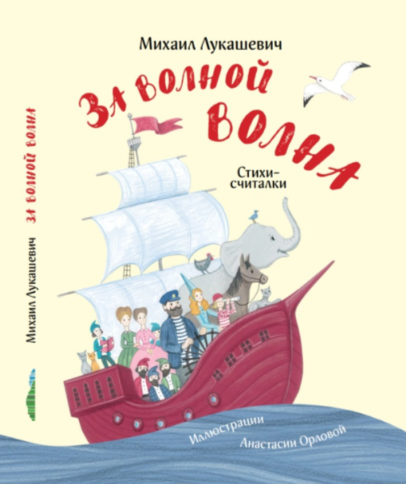 |  | За волной волна. Стихи-считалки | 12шт. | 12 шт. | от 1 шт. | 978-5-6042854-1-1 | 9785604285411 | ООО "Просперити Медиа" | 1 шт. | В забавных стихах-считалках Михаила Лукашевича юные читатели встретятся с самыми разными героями: загадочным Шишелом-Мышелом, добряком Бабаем, неряхой Кащеем, зубной феей, кулинаром-шутником, гномами, сорванцами-пиратами и котятами. |  |  | Для всех | да | 6+ |  | нет | Стихотворения | Стихи для детей | Для детей и их родителей | Твердая | 32 | 84х108 1/16 | Лукашевич М. | АО "Первая Образцовая типография" Филиал "Чеховский Печатный Двор" |  | Цветные | За волной волна. Стихи-считалки | 2019 | 6+ | См.приложение | См.приложение |  |  | 390 гр | 214х283х9 мм
https://archipelag-publishing.ru/catalog/tales/56083/ |  |  | Крыши летят! Сказки переулка Строителей | 12 шт. | 12 шт. | от 1 шт. | 978-5-6050941-5-9 | 9785605094159 | ООО "Просперити Медиа" | 1 шт. | Невероятно смешные, трогательные и поучительные рассказы о двухэтажных домах и их жителях. Дома организуют оркестр водосточных труб, тайком летают к морю по ночам, рассказывают страшные истории, пишут стихи и переживают множество других забавных приключений. Но главное – они помогают своим жильцам понять важные житейские истины, достичь гармонии с собой и поладить с окружающими. |  |  | Для всех | да | 6-12 лет | Сказки переулка Строителей | нет | Художественная литература | Художественная литература для детей | Для детей и их родителей | Твердая | 80 | 84х100 1/16 | Стадник З. | АО "Первая Образцовая типография" Филиал "Чеховский Печатный Двор" |  | Цветные | Крыши летят! Сказки переулка Строителей | 2024 | 6+ | См.приложение | См.приложение |  |  | 440 гр | 204х269х10 мм
https://archipelag-publishing.ru/catalog/tales/63044/ |  |  | Ёлка номер четыре | 10 шт. | 10 шт. | от 1 шт. | 978-5-6050941-4-2 | 9785605094142 | ООО "Просперити Медиа" | 1 шт. | Сборник сказочных историй «Ёлка номер Четыре» продолжает цикл «Сказки переулка Строителей», начатый книгой «Крыши летят!». Эти трогательные, глубокие и вместе с тем полные озорства и юмора истории написала молодая, но уже отмеченная многими премиями писательница из Тобольска Зуля Стадник. |  |  | Для всех | да | 6+ | Сказки переулка Строителей |  | Художественная литература | Художественная литература для детей | Для детей и их родителей | Твердая | 80 | 84х100/16 | Стадник З. | АО "Первая Образцовая типография" Филиал "Чеховский Печатный Двор" |  | Цветные | Ёлка номер четыре | 2021 | 6+ | См.приложение | См.приложение |  |  | 440 гр | 202х265х15 мм
https://archipelag-publishing.ru/catalog/tales/56215/ | 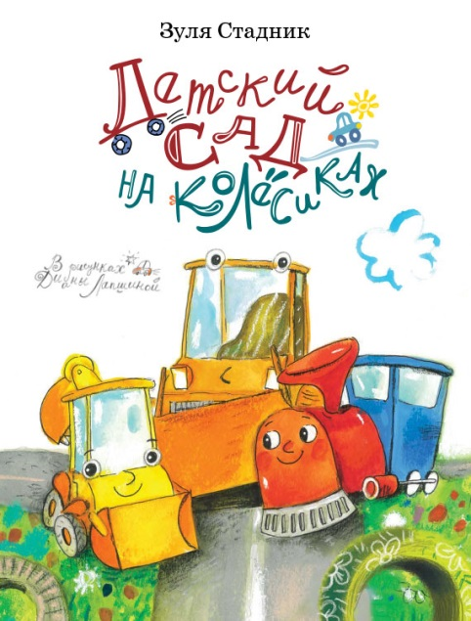 |  | Детский сад на колёсиках | 20 шт. | 20 шт. | от 1 шт. | 978-5-6042854-4-2 | 9785604285442 | ООО "Просперити Медиа" | 1 шт. | Короткие весёлые рассказы о том, как маленький экскаватор Клюша идёт в детский сад, знакомится с шустрым паровозиком Шпунчиком, учится дружить и играть с другими малышами-машинками. А ещё – слушаться строгого няня-бульдозера Керосина Бензиновича, есть полезные супчики и каши, улаживать ссоры и действовать сообща. Незаменимая книжка-подсказка для ребят, которые ходят – или только собираются пойти – в детский сад. И конечно, для их родителей! |  |  | Для всех | да | 2-6 лет | Детский сад на колёсика | нет | Художественная литература | Художественная литература для детей | Для детей и их родителей | Твердая | 32 | 84х108 1/16 | Стадник З. | АО "Первая Образцовая типография" Филиал "Чеховский Печатный Двор" |  | Цветные | Детский сад на колёсиках | 2025 | 0+ | См.приложение | См.приложение |  |  | 330 гр | 204х271х8 мм
https://archipelag-publishing.ru/catalog/stories/68294/ | 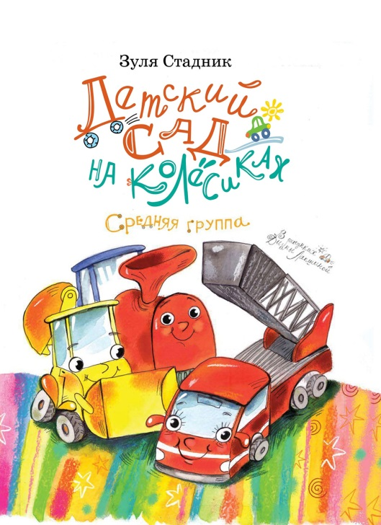 |  | Детский сад на колёсиках. Средняя группа | 29 шт. | 29 шт. | от 1 шт. | 978-5-6046945-4-1 | 9785604694541 | ООО "Просперити Медиа" | 1 шт. | «Детский сад на колёсиках. Средняя группа» – продолжение популярной книги-подсказки для детсадовцев и их родителей. Эти весёлые рассказы помогают малышам лучше адаптироваться в новой для себя обстановке. Любимые герои многих ребят – экскаватор Клюша и паровозик Шпунчик – подросли и теперь ходят в среднюю группу. Они по-прежнему слушают поучительные сказки, которые им читает строгий, но заботливый нянь Керосин Бензинович, а ещё рисуют фрукты, много играют и, конечно же, не могут удержаться от шалостей. |  |  | Для всех | да | 0+ | Детский сад на колёсиках |  | Художественная литература |  | Для детей и их родителей | Твердая | 40 | 84х100 1/16 | Стадник З. | Bilnet Printing Solutions |  | Цветные | Детский сад на колёсиках. Средняя группа | 2025 | 0+ | См.приложение | См.приложение |  |  | 330 гр | 204х271х8 мм
https://archipelag-publishing.ru/catalog/tales/73060/ | 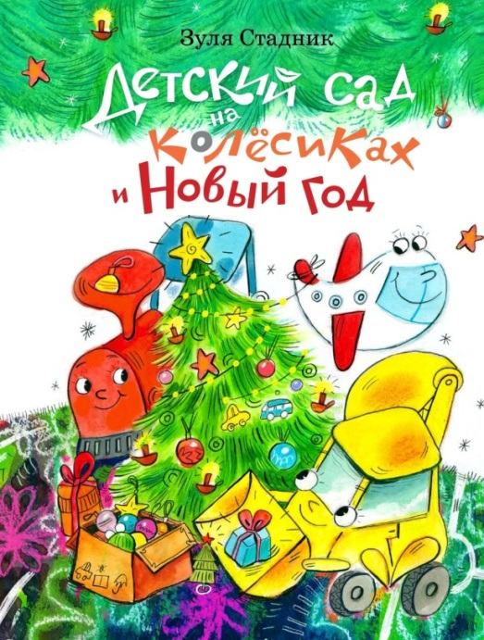 |  | Детский сад на колёсиках и Новый год | 40 шт. | 40 шт. | от 1 шт. | 978-5-6047561-0-2 | 9785604756102 | ООО "Просперити Медиа" | 1 шт. | В продолжении популярного цикла «Детский сад на колёсиках» маленький экскаватор Клюша, паровозик Шпунчик и другие машинки с волнением и радостью готовятся к новогоднему утреннику. Они пишут письма с пожеланиями Дедушке Снеговозу, разучивают стихи, репетируют танец. У Клюши не всё сразу получается, но, как всегда, ему на выручку приходят друзья и заботливый нянь Керосин Бензинович. Очередная книжка-подсказка для малышей и их родителей о том, как вести себя в непростых ситуациях, возникающих в детском саду. |  |  | Для всех | да | 0+ | Детский сад на колёсиках | да, зима | Художественная литература | Художественная литература для детей | Для детей и их родителей | Твердая | 40 | 84х100 1/16 | Стадник З. | Bilnet Printing Solutions |  | Цветные | Детский сад на колёсиках и Новый год | 2023 | 0+ | См.приложение | См.приложение |  |  | 308 г | 201х265х7 мм
https://archipelag-publishing.ru/catalog/tales/84207/ | 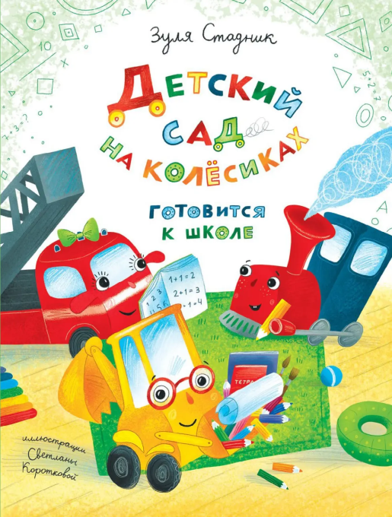 |  | Детский сад на колёсиках готовится к школе | 42 шт. | 42 шт. | от 1 шт. | 978-5-6046945-2-7 | 9785604694527 | ООО "Просперити Медиа" | 1 шт. | В новой книге о детском саде на колёсиках герои вовсю готовятся к школе: учатся считать и внимательно слушать учителя, чертят линии и рисуют буквы. Экскаватору Клюше, паровозику Шпунчику и пожарной машинке Гасе немного грустно и боязно расставаться с детским садом. Но впереди их ждёт много новых открытий и встреч. Вместе с героями и маленькие читатели смогут почувствовать себя взрослее, больше узнают о школе и обязательно захотят поскорее в неё отправиться. |  |  | Для всех | да | 0+ | Детский сад на колёсиках |  | Художественная литература | Художественная литература для детей | Для детей и их родителей | Твердая | 40 | 84х100 1/16 | Стадник З. | Bilnet Printing Solutions |  | Цветные | Детский сад на колёсиках готовится к школе | 2024 | 0+ | См.приложение | См.приложение |  |  |  | 201х265х7 мм |  |  |  |  | да
https://archipelag-publishing.ru/catalog/stories/60966/ | 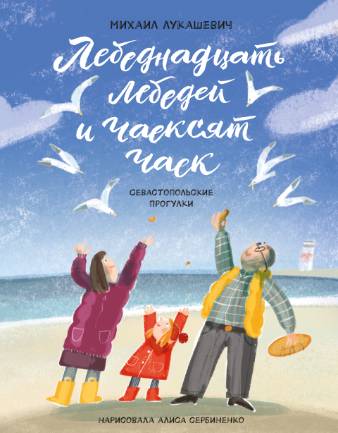 |  | Лебеднадцать лебедей и чаексят чаек. Севастопольские прогулки | 16 шт. | 16 шт. | от 1 шт. | 978-5-6042854-5-9 | 9785604285459 | ООО "Просперити Медиа" | 1 шт. | Море, чайки, паруса — что ещё нужно для счастья? Маленькая Ника живёт в Севастополе и обожает гулять с родителями по родному городу. Во время прогулки можно покачаться на качелях, поиграть в «Теремок» под шатром любимого дерева, собрать ракушки на пляже и даже подняться на борт настоящего парусника! И, конечно, надо успеть покормить множество птиц: лебеднадцать лебедей, утнадцать уток и чаексят чаек! |  |  | Для всех | да | 0+ | Счастливое детство | нет | Художественная литература | Художественная литература для детей | Для детей и их родителей | Твердая | 48 | 84х108 1/16 | Лукашевич М. | АО "Первая Образцовая типография" Филиал "Чеховский Печатный Двор" |  | Цветные | Лебеднадцать лебедей и чаексят чаек. Севастопольские прогулки | 2020 | 0+ | См.приложение | См.приложение |  |  | 380 гр | 205х267х9 мм
https://archipelag-publishing.ru/catalog/poetry/60919/ | 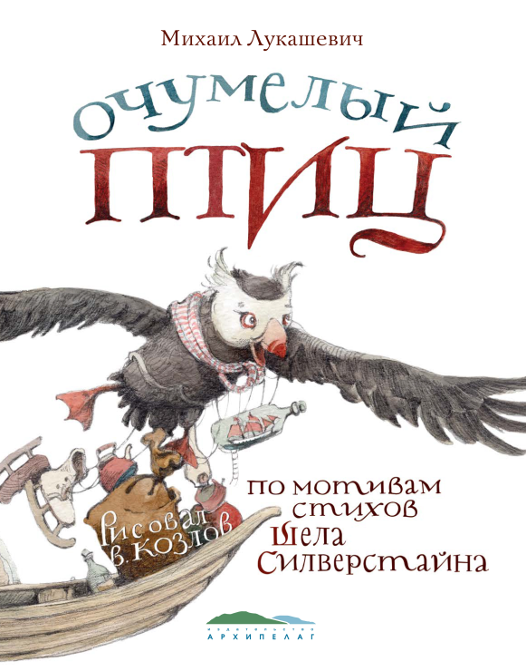 |  | Очумелый Птиц | 12 шт. | 12 шт. | от 1 шт. | 978-5-6042854-8-0 | 9785604285480 | ООО "Просперити Медиа" | 1 шт. | Поэт Михаил Лукашевич и художник Валерий Козлов затеяли весёлую пародийную игру, замешанную на иронии и старом добром нонсенсе, почерпнутом из сюжетов американского поэта Шела Силверстайна. Остроумные стихи и великолепные гротескные иллюстрации подстёгивает воображение, помогает взглянуть на мир с неожиданной стороны, учат ставить вопросы и находить на них нешаблонные ответы. |  |  | Для всех | да | 6+ |  | нет | Художественная литература | Стихи для детей | Для детей и их родителей | Твердая | 48 | 84х108 1/16 | Лукашевич М. | АО "Первая Образцовая типография" Филиал "Чеховский Печатный Двор" |  | Цветные | Очумелый Птиц | 2020 | 6+ | См.приложение | См.приложение |  |  | 390 гр | 205х267х9 мм
https://archipelag-publishing.ru/catalog/tales/61584/ | 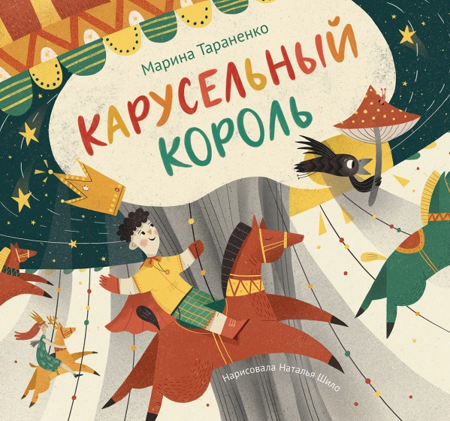 |  | Карусельный король | 10 шт. | 10 шт. | от 1 шт. | 978-5-6044832-0-6 | 9785604483206 | ООО "Просперити Медиа" | 1 шт. | Карусель – любимое детское развлечение. Известный детский писатель Марина Тараненко сочинила полную юмора сказку-фантазию про Карусельного короля – мальчика Федю, который раскрутился на карусели и улетел на Драконью планету, населённую обаятельными драконами, драчливыми принцессами и ленивыми принцами. Задорные «кувыркательные» ритмы и рифмы перенесут читателя в невероятный волшебный мир. А яркие и остроумные иллюстрации Натальи Шило помогут вместе с Федей пережить все его головокружительные приключения! |  | Премиум | Для всех | да | 0+ |  | нет | Художественная литература | Художественная литература для детей | Для детей и их родителей | Твердая | 40 | 60х108 1/8 | Тараненко М. | АО "Первая Образцовая типография" Филиал "Чеховский Печатный Двор" |  | Цветные | Карусельный король | 2020 | 0+ | См.приложение | См.приложение |  |  | 510 гр | 272х257х8 мм
https://archipelag-publishing.ru/catalog/toybooks/62946/ | 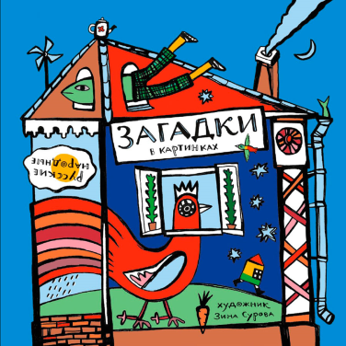 |  | Русские народные загадки в картинках | 16 шт. | 16 шт. | от 1 шт. | 978-5-6042854-9-7 | 9785604285497 | ООО "Просперити Медиа" | 1 шт. | Удивительные, весёлые и поэтичные народные загадки помогают по-новому посмотреть на обычные предметы и явления. Они не только развивают воображение и образное мышление, но и учат наблюдать и рассуждать логически. А современные иллюстрации Зины Суровой – неожиданные и яркие, как и сами загадки – дарят русскому фольклору новую жизнь. |  |  | Для всех | да | 0+ |  |  | Художественная литература | Загадки для детей | Для детей и их родителей | Твердая | 46 | 160х160 | Сурова З. | Типография "Парето-Принт", г.Тверь |  | Цветные | Русские народные загадки в картинках | 2021 | 0+ | См.приложение | См.приложение |  |  | 230 гр | 170х168х9 мм
https://archipelag-publishing.ru/catalog/poetry/63043/ | 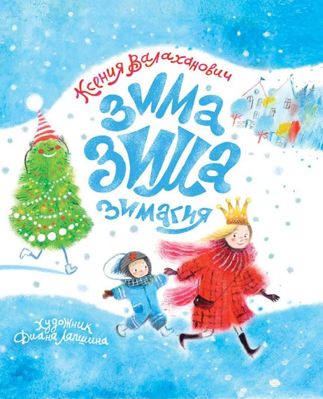 |  | Зима-зима-зимагия | 43 шт. | 43 шт. | от 1 шт. | 978-5-6044832-6-8 | 9785604483268 | ООО "Просперити Медиа" | 1 шт. | Зимальчики и льдевочки, а также их родители найдут в этом сборнике стихотворений все зимние чудеса, которые только можно представить. Популярному детскому поэту Ксении Валаханович удалось передать своими стихами главное – настроение беззаботного детства, радости и сказки. А ещё лучше прочувствовать атмосферу зимних прогулок, новогодних утренников и праздничных хлопот помогают трогательные и забавные иллюстрации Дианы Лапшиной. Поскорее открывайте книгу, пока снегоед и ледожуй не слопали пышные сугробы, а красавицы-ёлки не улетели в свой сказочный лес до следующего года. Вас ждёт настоящая ЗИМАГИЯ! |  |  | Для всех | да | 0+ |  | да, зима | Художественная литература | Стихи для детей | Для детей и их родителей | Твердая | 32 | 84х100/16 | Валаханович К. | Bilnet Printing Solutions |  | Цветные | Зима-зима-зимагия | 2023 | 0+ | См.приложение | См.приложение |  |  | 285 гр | 202х265х10 мм
https://archipelag-publishing.ru/catalog/cognitive/63193/ |  |  | Ящерицы. Великолепная десятка | 30 шт. | 30 шт. | от 1 шт. | 978-5-6050941-6-6 | 9785605094166 | ООО "Просперити Медиа" | 1 шт. | Эта книга откроет вам удивительный мир ящериц! Природа наделила их потрясающими свойствами для выживания в сложнейших климатических условиях. Одни из них способны пролетать десятки метров, другие – пить при помощи кожи, третьи неотличимы от ветки с сухими листьями. На страницах этой книги вы познакомитесь с морской игуаной, летучим драконом, ядозубом, фантастическим листохвостым гекконом и другими ящерицами из нашей ВЕЛИКОЛЕПНОЙ ДЕСЯТКИ! |  |  | Для всех | да | 6+ | Великолепная десятка |  | Познавательная литература |  | Для детей и их родителей | Мягкая | 32 | 84х108/16 | Лукашевич М., Симагина А., Хорешко Л. | АО "Первая Образцовая типография" Филиал "Чеховский Печатный Двор" |  | Цветные | Ящерицы. Великолепная десятка | 2024 | 6+ | См.приложение | См.приложение |  |  | 170 гр | 210х270х8 мм
https://archipelag-publishing.ru/catalog/cognitive/67695/ | 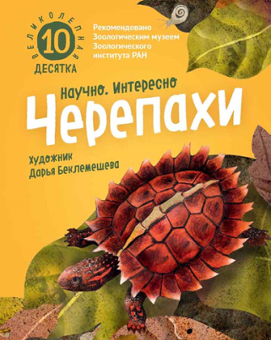 |  | Черепахи. Великолепная десятка | 110 шт. | 110 шт. | от 1 шт. | 978-5-6044832-8-2 | 9785604483282 | ООО "Просперити Медиа" | 1 шт. | Эта книга посвящена самым удивительным черепахам мира. Оказывается, не все черепахи медлительны: многие из них прекрасные пловцы, а некоторые умеют быстро бегать. У одних спину прикрывает мощный панцирь, у других – лёгкий кожный щит. Одни помещаются на ладони, а другие весят как небольшой автомобиль. Но все они очень интересны и неповторимы. На страницах этой книги вы познакомитесь с логгерхедом, китайским триониксом, террапином, матаматой и другими черепахами из нашей ВЕЛИКОЛЕПНОЙ ДЕСЯТКИ! |  |  | Для всех | да | 6+ | Великолепная десятка |  | Познавательная литература |  | Для детей и их родителей | Мягкая | 32 | 84х108/16 | Лукашевич М., Хорешко Л. | Bilnet Printing Solutions |  | Цветные | Черепахи. Великолепная десятка | 2024 | 6+ | См.приложение | См.приложение |  |  | 170 гр | 210х270х8 мм
https://archipelag-publishing.ru/catalog/cognitive/76512/ |  |  | Змеи. Великолепная десятка | 90 шт. | 90 шт. | от 1 шт. | 978-5-6044832-9-9 | 9785604483299 | ООО "Просперити Медиа" | 1 шт. | Большинство людей боится змей и не задумывается о том, какую пользу приносят эти рептилии. Одни из них помогают регулировать численность вредных грызунов и насекомых, другие дают ценное медицинское сырьё – яд. А сейчас пристальное внимание на змей обратили учёные-робототехники, которые изучают способы передвижения этих ловких и быстрых пресмыкающихся. На страницах очередной книги из серии «Великолепная десятка» читатель познакомится с самыми красивыми и поразительными змеями. |  |  | Для всех | да | 6+ | Великолепная десятка |  | Познавательная литература | Познавательная литература для детей | Для детей и их родителей | Мягкая | 32 | 84х108/16 | Лукашевич М., Симагина А., Хорешко Л. | Bilnet Printing Solutions |  | Цветные | Змеи. Великолепная десятка | 2023 | 6+ | См.приложение | См.приложение |  |  | 170 гр | 210х270х8 мм
https://archipelag-publishing.ru/catalog/stories/63341/ | 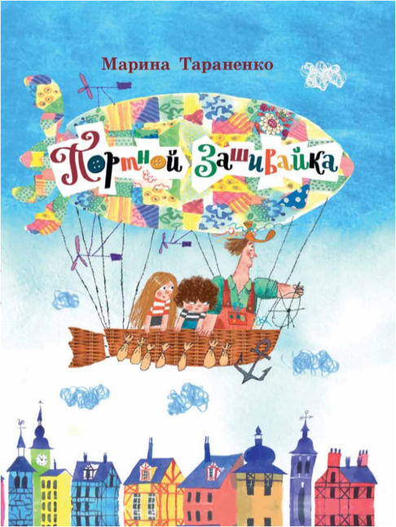 |  | Портной Зашивайка | 16 шт. | 16 шт. | от 1 шт. | 978-5-6044832-1-3 | 9785604483213 | ООО "Просперити Медиа" | 1 шт. | Весёлый и неутомимый портной Зашивайка может зашить своими разноцветными нитками любую дыру. И не только в одежде и скатерти! Ему по плечу починить даже прохудившееся небо, из которого хлещет дождь, и дружбу, в которой образовалась прореха. Ведь у Зашивайки всегда под рукой набор надёжных инструментов: вилка, ложка, швабра, ключ да ещё присловье «ёлки-иголки», с которым любое дело спорится. И вот однажды все Зашивайкины инструменты украл разбойник Дыр-Пыр-Тыр! О том, как Зашивайка справился с Дыр-Пыр-Тыром, помог своим друзьям и вернул похищенное, вы узнаете из этой книги, написанной популярным детским писателем Мариной Тараненко и проиллюстрированной замечательным художником Сергеем Гавриловым. |  |  | Для всех | да | 0+ |  |  | Художественная литература | Художественная литература для детей | Для детей и их родителей | Твердая | 32 | 84×108/16 | Тараненко М. | АО "Первая Образцовая типография" Филиал "Чеховский Печатный Двор" |  | Цветные | Портной Зашивайка | 2021 | 0+ | См.приложение | См.приложение |  |  | 320 гр | 205х270х12 мм
https://archipelag-publishing.ru/catalog/stories/63556/ | 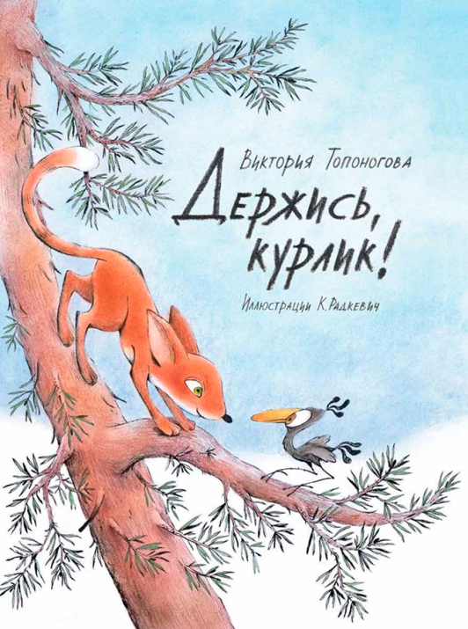 |  | Держись, курлик! | 15 шт. | 15 шт. | от 1 шт. | 978-5-6051778-1-4 | 9785605177814 | ООО "Просперити Медиа" | 1 шт. | Комедия положений для дошкольников. Курлики и муррлики — два враждующих семейства, чьи отпрыски Шустрик и Шустрик вопреки всему становятся лучшими друзьями. По воле судьбы Шустрикам пришлось отправиться вместе в большое путешествие, полное опасностей и приключений. Они учатся помогать друг другу, находят общий язык с ужасными кроковелями, выручают из беды маленького слонозебриуса и, конечно же, благополучно возвращаются домой. |  |  | Для всех | да | 6+ |  |  | Художественная литература | Художественная литература для детей | Для детей и их родителей | Твердая | 48 | 84×108/16 | Топоногова В. | АО "Первая Образцовая типография" Филиал "Чеховский Печатный Двор" |  | Цветные | Держись, курлик! | 2024 | 6+ | См.приложение | См.приложение |  |  | 350 гр | 205х270х9 мм
https://archipelag-publishing.ru/catalog/tales/75988/ | 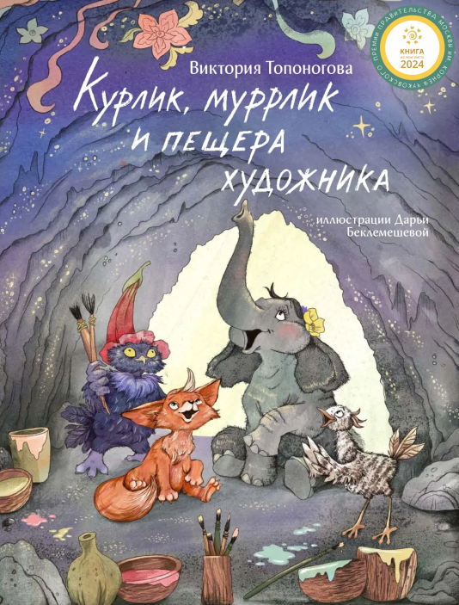 |  | Курлик, муррлик и пещера художника | 40 шт. | 40 шт. | от 1 шт. | 978-5-6047561-6-4 | 9785604756164 | ООО "Просперити Медиа" | 1 шт. | Продолжение приключений отпрысков двух враждующих лесных семейств. Хищные муррлики идут охотиться на курликов, но маленький муррлик по имени Шустрик успевает предупредить своего пернатого друга и тёзку. Вместе они отправляются подальше от опасных мест и вскоре встречают слонозебриуса Вишенку, с которой подружились во время прошлого путешествия. Но вот беда: Вишенка выросла и теперь ужасно стесняется своих размеров. По счастью, курлику удаётся увлечь Вишенку пением, а глухой совениус Сейва, превративший обычную пещеру в художественную мастерскую, показывает ей, как важно реализовать свой талант, невзирая на сложности и мнение окружающих. |  |  | Для всех | да | 6+ |  |  | Художественная литература | Художественная литература для детей | Для детей и их родителей | Твердая | 48 | 84×108/16 | Топоногова В. | Bilnet Printing Solutions |  | Цветные | Курлик, муррлик и пещера художника | 2023 | 0+ | См.приложение | См.приложение |  |  | 340 гр | 205х270х8 мм
https://archipelag-publishing.ru/catalog/tales/63590/ | 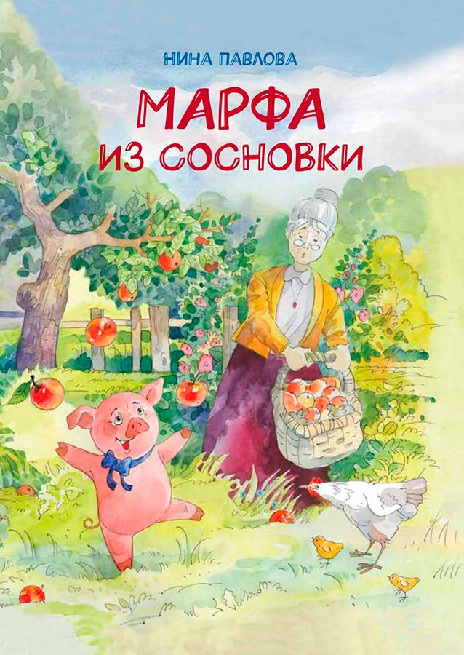 |  | Марфа из Сосновки | 12 шт. | 12 шт. | от 1 шт. | 978-5-6051778-0-7 | 9785605177807 | ООО "Просперити Медиа" | 1 шт. | Когда Агриппина Витаминовна взяла к себе на несколько дней свинку Марфу, она и представить не могла, как изменится её жизнь. С Марфой не соскучишься, ведь она всё делает по-своему, да к тому же обожает всюду совать свой пятачок. Но вот что удивительно: Агриппина Витаминовна скоро поняла, что не хочет расставаться с проказливой и вредной свинкой, а Марфа осознала, как много для неё значит добрая старушка. Эта история поможет детям понять, как важно ценить близких и заботиться друг о друге. |  |  | Для всех | да | 0+ |  |  | Художественная литература | Художественная литература для детей | Для детей и их родителей | Твердая | 64 | 84х100/16 | Павлова Н. | АО "Первая Образцовая типография" Филиал "Чеховский Печатный Двор" |  | Цветные | Марфа из Сосновки | 2024 | 0+ | См.приложение | См.приложение |  |  | 395 гр | 205х270х11 мм
https://archipelag-publishing.ru/catalog/tales/81656/ |  |  | Марфа спешит на помощь | 10 шт. | 10 шт. | от 1 шт. | 978-5-6050241-5-6 | 9785605024156 | ООО "Просперити Медиа" | 1 шт. | Первая книга о знаменитой свинке Марфе из деревни Сосновки стала бестселлером и удостоилась высокой оценки жюри крупнейших литературных и иллюстраторских премий Российской Федерации. В новых историях ребята найдут ещё более головокружительные и смешные приключения любимой героини, которой на сей раз предстоит совершить настоящий подвиг: невзирая на стужу и метель, добыть лекарство, чтобы спасти любимую курицу своей хозяйки Агриппины Витаминовны. |  |  | Для всех | да | 6+ |  |  | Художественная литература | Художественная литература для детей | Для детей и их родителей | Твердая | 96 |  | Павлова Н. | АО "Первая Образцовая типография" Филиал "Чеховский Печатный Двор" |  | Цветные | Марфа спешит на помощь | 2023 | 0+ | См.приложение | См.приложение |  |  | 530 г | 200х15х265
https://archipelag-publishing.ru/catalog/tales/67579/ | 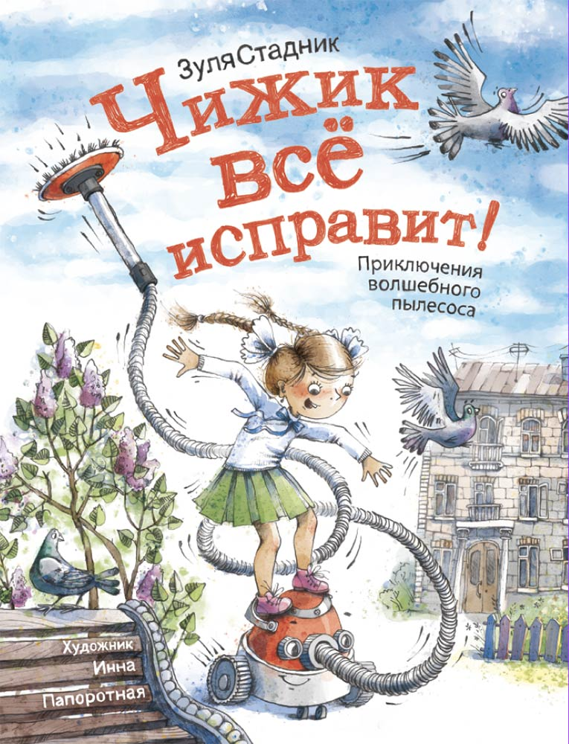 |  | Чижик всё исправит! Приключения волшебного пылесоса | 8 шт. | 8 шт. | от 1 шт. | 978-5-6051778-6-9 | 9785605177869 | ООО "Просперити Медиа" | 1 шт. | Смешная и очень человечная сказка о волшебном пылесосе Чижике, попавшем в семью школьницы Поли Половичкиной. Как и положено современному прибору, у Чижика множество функций: он способен не только прибраться в квартире (да так, что там ни единого предмета не останется, не то что пылинки), но и доставит своих хозяев на работу и в школу быстрее любого такси, а перед этим накормит их вкуснейшим завтраком. |  |  | Для всех | да | 5-10 лет |  |  | Художественная литература | Художественная литература для детей | Для детей и их родителей | Твердая | 112 | 84х100 1/16 | Стадник З. | АО "Первая Образцовая типография" Филиал "Чеховский Печатный Двор" |  | Цветные | Чижик всё исправит! Приключения волшебного пылесоса | 2024 | 0+ | См.приложение | См.приложение |  |  | 575 гр | 205х270х12 мм
https://archipelag-publishing.ru/catalog/poetry/67432/ | 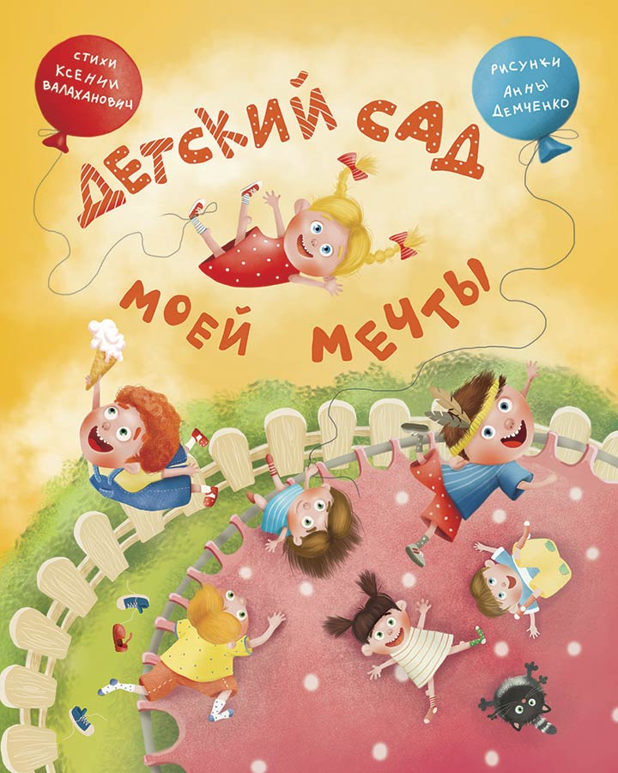 |  | Детский сад моей мечты * (Книги нет в наличии) | 16 шт. | 16 шт. | от 1 шт. | 978-5-6046945-6-5 | 9785604694565 | ООО "Просперити Медиа" | 1 шт. | Новый сборник стихов популярной поэтессы Ксении Валаханович, посвящённый детскому саду. Рецепт их таков: забавные сюжеты из жизни малышей, искрящийся юмор, игра слов, виртуозное исполнение и, конечно же, любовь к детям в каждой строчке. Стихи идеально подходят и для домашнего чтения, и для декламации на детсадовском утреннике. А рисунки Анны Демченко можно рассматривать бесконечно, любуясь её уморительными и невероятно трогательными персонажами. |  |  | Для всех | да | 2-6 лет |  |  | Стихотворения | Стихи для детей | Для детей и их родителей | Твердая | 32 | 84х100 1/16 | Валаханович К. | АО "Первая Образцовая типография" Филиал "Чеховский Печатный Двор" |  | Цветные | Детский сад моей мечты | 2022 | 0+ | См.приложение | См.приложение |  |  | 286 гр | 205х270х7 мм
https://archipelag-publishing.ru/catalog/toybooks/63376/ | 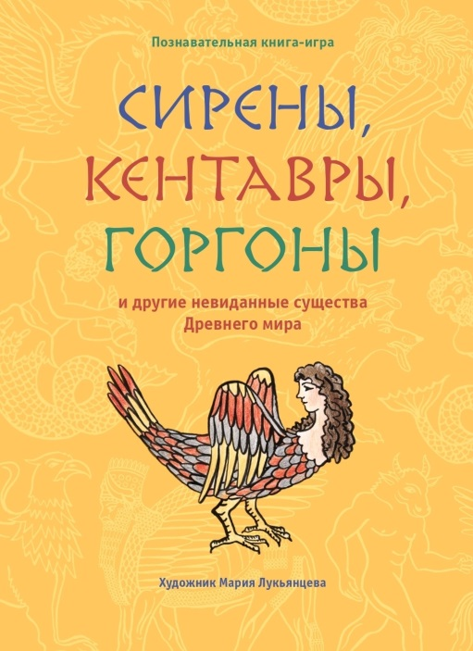 |  | Сирены, кентавры, горгоны и другие невиданные существа Древнего мира | 23 шт. | 23 шт. | от 1 шт. | 978-5-6042854-2-8 | 9785604285428 | ООО "Просперити Медиа" | 1 шт. | Эта познавательная интерактивная книга идеально подходит для первого знакомства ребёнка с персонажами древнегреческих и ассирийских мифов. У художника Марии Лукьянцевой получились нестрашными даже такие грозные создания, как Медуза Горгона или пёс Кербер. Каждому персонажу посвящена небольшая увлекательная история. А чтобы знакомиться с мифологией было веселее, ребёнок может поиграть при помощи разрезанных страниц с изображением персонажей и забавных фраз-описаний. Страницы можно складывать в произвольном порядке, создавая новых невиданных существ! |  |  | Для всех | да | 6+ |  |  | Познавательная литература |  | Для детей и их родителей | Твердая | 24 | 75х90/16 | Лукьянцева М. | Bilnet Printing Solutions |  | Цветные | Сирены, кентавры, горгоны и другие невиданные существа Древнего мира | 2022 | 6+ | См.приложение | См.приложение |  |  | 498 гр | 195х230Х13 мм
https://archipelag-publishing.ru/catalog/cognitive/68277/ | 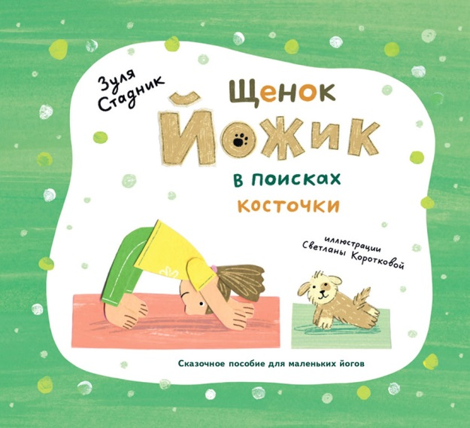 |  | Щенок Йожик в поисках косточки.Сказочное пособие для маленьких йогов | 54 шт. | 54 шт. | от 1 шт. | 978-5-6046945-0-3 | 9785604694503 | ООО "Просперити Медиа" | 1 шт. | Это самый весёлый и увлекательный учебник по йоге для самых маленьких! Щенок Йожик ищет косточку и по пути встречает различных животных: лягушку, корову, ворону, кузнечика и многих других. Слушая сказку и подражая этим животным, малыши незаметно и с удовольствием освоят полезные позы йоги и с самых ранних лет привыкнут выполнять физические упражнения. |  |  | Для всех | да | 0+ | Море идей |  | Пособие по детской йоге | Хобби, творчество | Для детей и их родителей | Твердая | 36 | 60х108 1/8 | Стадник З. | Bilnet Printing Solutions |  | Цветные | Щенок Йожик в поисках косточки. Сказочное пособие для маленьких йогов | 2022 | 0+ | См.приложение | См.приложение |  |  | 285 гр | 225х195х7 мм
https://archipelag-publishing.ru/catalog/stories/71851/ | 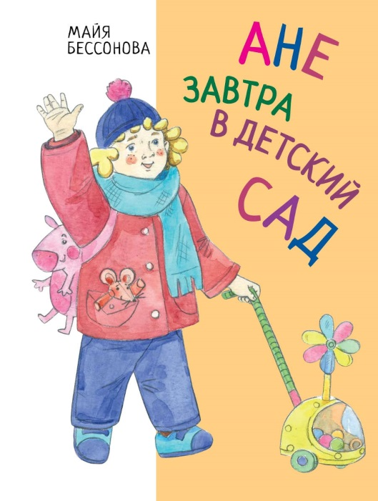 |  | Ане завтра в детский сад | 12 шт. | 12 шт. | от 1 шт. | 978-5-6046945-9-6 | 9785604694596 | ООО "Просперити Медиа" | 1 шт. | Трёхлетняя Аня впервые идёт в детский сад. Ей одновременно боязно и любопытно, как и большинству детей. Да к тому же выяснилось, что мама не сможет остаться с Аней в садике, потому что ей нужно на работу. К счастью, воспитательница Лена оказалась очень приятной и внимательной. Она успокоила новенькую и подсказала, что делать и как себя вести. А вскоре у Ани появилась и хорошая подруга – Даша. И всё-таки Ане очень не хватает мамы… |  |  | Для всех | да | 0+ |  |  | Художественная литература |  | Для детей и их родителей | Твердая | 48 | 84х100/16 | Бессонова М. | АО "Первая Образцовая типография" Филиал "Чеховский Печатный Двор" |  | Цветные | Ане завтра в детский сад | 2022 | 0+ | См.приложение | См.приложение |  |  | 390 гр | 202х265х4 мм
https://archipelag-publishing.ru/catalog/stories/72024/ | 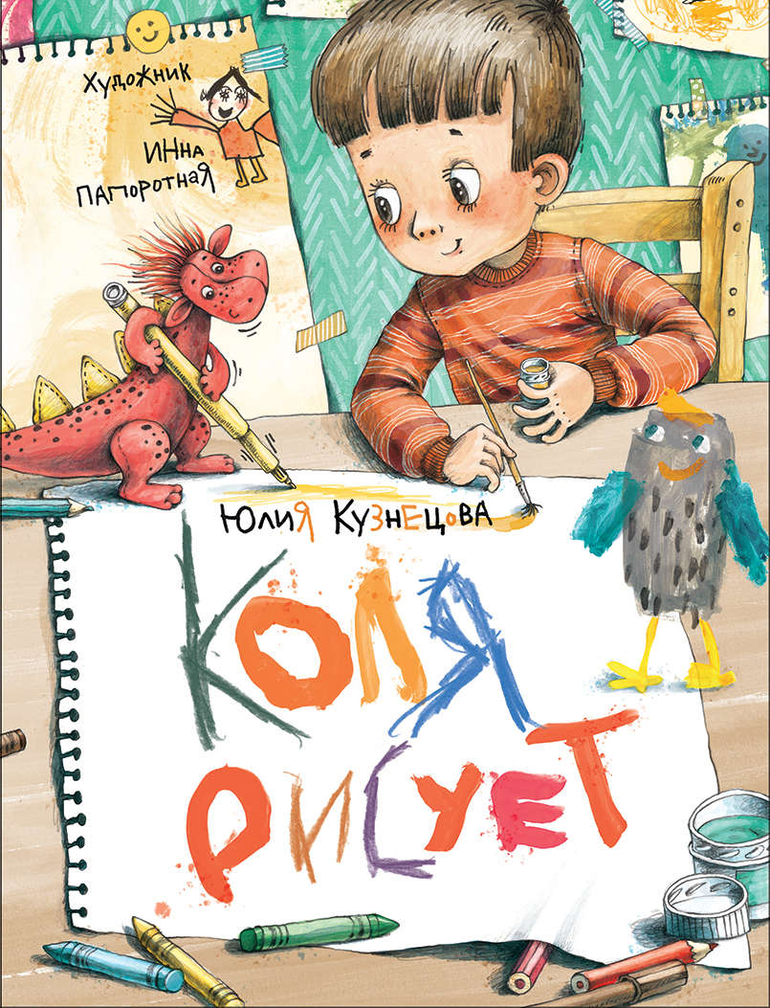 |  | Коля рисует | 20 шт. | 20 шт. | от 1 шт. | 978-5-6047561-8-8 | 9785604756188 | ООО "Просперити Медиа" | 1 шт. | «Коля рисует» – книга о ценности детского творчества. Все малыши обожают рисовать, ведь кисточка и краски помогают им изучать и осваивать огромный мир. Жаль, что у взрослых не всегда хватает времени и сил оценить творческие опыты своего ребёнка и порой не находится идей для совместного рисования. Маленькому Коле повезло: внимательная и заботливая мама поддерживает его интерес, водит на занятия, ищет вместе с ним настоящий «кабачковый» цвет, помогает сделать «шмелиный» фломастер. А старший брат придумывает и рисует для Коли смешного Чибзика-Чабзика. |  |  | Для всех | да | 0+ | Счастливое детство |  | Художественная литература |  | Для детей и их родителей | Твердая | 48 | 84х100/16 | Кузнецова Ю. | ООО «ЛД-ПРИНТ» |  | Цветные | Коля рисует | 2025 | 0+ | См.приложение | См.приложение |  |  | 390 гр | 202х265х4 мм
https://archipelag-publishing.ru/catalog/stories/83506/ | 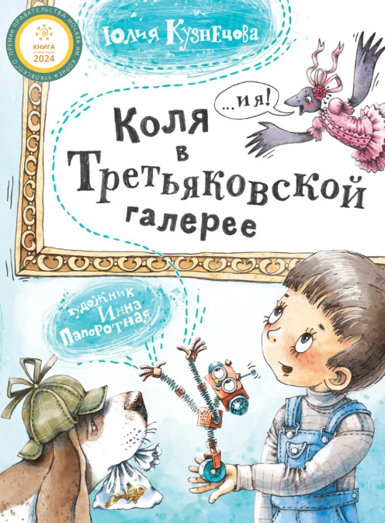 |  | Коля в Третьяковской галерее | 8 шт. | 8 шт. | от 1 шт. | 978-5-6047561-2-6 | 9785604756126 | ООО "Просперити Медиа" | 1 шт. | Сборник рассказов об увлекательной прогулке по Третьяковской галерее. Коля с мамой идут в Третьяковскую галерею. Коля любит рисовать, но опасается, что ему будет скучно среди сложных и непонятных «взрослых» полотен. Однако экскурсия оказалась не просто интересной – она превратилась в захватывающее приключение! Тем более что компанию Коле и маме составили импульсивная грачиха Фаня и марсианский робот Бут, прибывший на Землю, чтобы постичь тайну человеческих эмоций. Вместе с героями книги юные читатели познакомятся с ключевыми шедеврами русского изобразительного искусства, выставленными в Третьяковской галерее, и рассмотрят репродукции, отпечатанные на качественной мелованной бумаге. |  |  | Для всех | да | 4-10 лет |  |  | Художественная литература | Художественная литература для детей | Для детей и их родителей | Твердая | 144 | 84х100/16 | Кузнецова Ю. | АО "Первая Образцовая типография" Филиал "Чеховский Печатный Двор" |  | Цветные |  | 2024 | 0+ | См.приложение | См.приложение |  |  | 690 г | 203х267х13 мм
https://archipelag-publishing.ru/catalog/stories/85689/ | 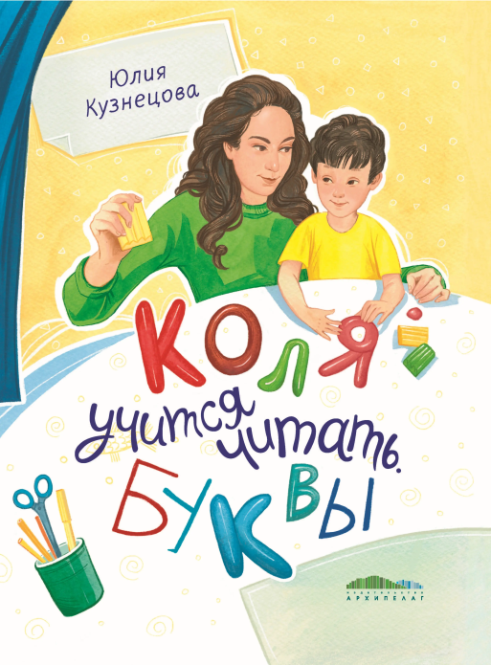 |  | Коля учится читать. Буквы | 8 шт. | 8 шт. | от 1 шт. | 978-5-6052181-1-1 | 9785605218111 | ООО "Просперити Медиа" | 1 шт. | «Коля учится читать. Буквы» – новая книга лауреата многих литературных премий, педагога, автора курсов по чтению для детей Юлии Кузнецовой. В ней маленький Коля вместе с мамой подбирает каждому члену семьи его личную букву, лепит алфавит из пластилина, ищет буквы на этикетках продуктов и вывесках магазинов и делает первые попытки самостоятельного чтения. Полные чуткости и любви к внутреннему миру ребёнка истории помогут найти верные слова, чтобы его поддержать и замотивировать, а задания в конце каждой главы подскажут, как на практике сделать процесс обучения чтению увлекательным и весёлым. |  |  | Для всех | да | 3-7 лет | Счастливое детство |  | Художественная литература | Художественная литература для детей | Для детей и их родителей | Твердая | 128 | 84х100/16 | Кузнецова Ю. | ООО «ЛД-ПРИНТ» |  | Цветные | Коля учится читать. Буквы | 2026 | 0+ | См.приложение | См.приложение |  |  | 600 г | 203х266х13 мм
https://archipelag-publishing.ru/catalog/stories/85690/ | 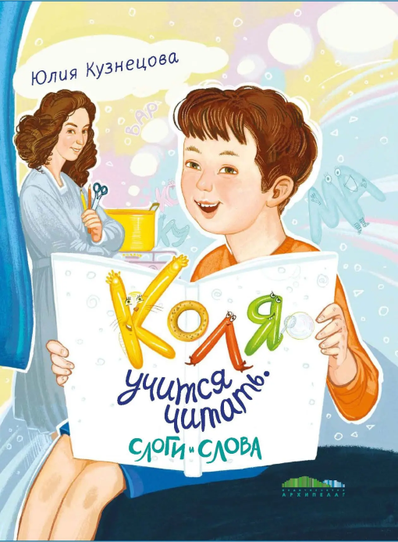 |  | Коля учится читать. Слоги и слова | 8 шт. | 8 шт. | от 1 шт. | 978-5-6053502-1-7 | 9785605350217 | ООО "Просперити Медиа" | 1 шт. | Книги Юлии Кузнецовой из цикла «Коля учится читать» помогут ребятам освоить чтение слогов и слов. Собранные в них игры и творческие занятия не требуют специальной подготовки или материалов – всё необходимое легко можно найти под рукой дома. В этих историях дети с лёгкостью узнают себя в главном герое и поймут, что учиться читать на самом деле весело и интересно, а родители почерпнут из них много простых и полезных лайфхаков по воспитанию, развитию и обучению ребёнка. |  |  | Для всех | да | 3-7 лет | Счастливое детство |  | Художественная литература | Художественная литература для детей | Для детей и их родителей | Твердая | 128 | 84х100/16 | Кузнецова Ю. | ООО «ЛД-ПРИНТ» |  | Цветные | Коля учится читать. Слоги и слова | 2026 | 0+ | См.приложение | См.приложение |  |  | 600 г | 203х266х13 мм
https://archipelag-publishing.ru/catalog/poetry/72518/ | 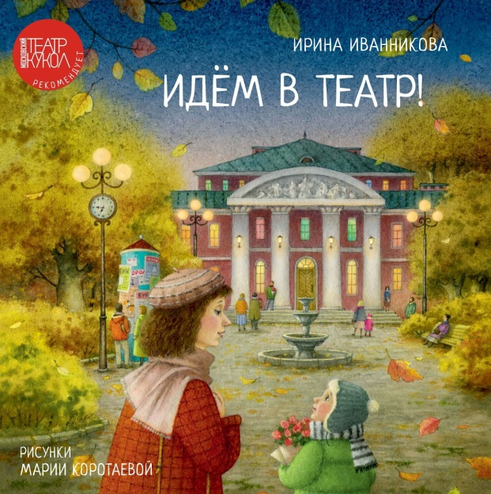 |  | Идём в театр! | 10 шт. | 10 шт. | от 1 шт. | 978-5-6050941-0-4 | 9785605094104 | ООО "Просперити Медиа" | 1 шт. | Эта книга откроет перед детьми волшебный мир театра. Читая познавательные стихи известной детской поэтессы Ирины Иванниковой, полные тепла и мягкого юмора, и рассматривая изумительные атмосферные иллюстрации Марии Коротаевой, ребята проникнутся интересом и любовью к этому прекрасному виду искусства. Они узнают, что такое кулисы, рампа и кулуары, разберутся, чем занимаются бутафор и постижёр, побывают в театральном буфете, а также представят себя на месте актёра, режиссёра и даже мышонка, обитающего под сценой. И, возможно, захотят не только сходить на ближайший спектакль, но и записаться в детскую театральную студию. |  |  | Для всех | да | 0+ |  |  | Стихотворения | Стихи для детей | Для детей и их родителей | Твердая | 32 | 60х108 1/8 | Иванникова И. | АО "Первая Образцовая типография" Филиал "Чеховский Печатный Двор" |  | Цветные | Идём в театр! | 2024 | 0+ | См.приложение | См.приложение |  |  | 370 г | 256х270х7,5 мм
https://archipelag-publishing.ru/catalog/notbooks/73040/index.php | 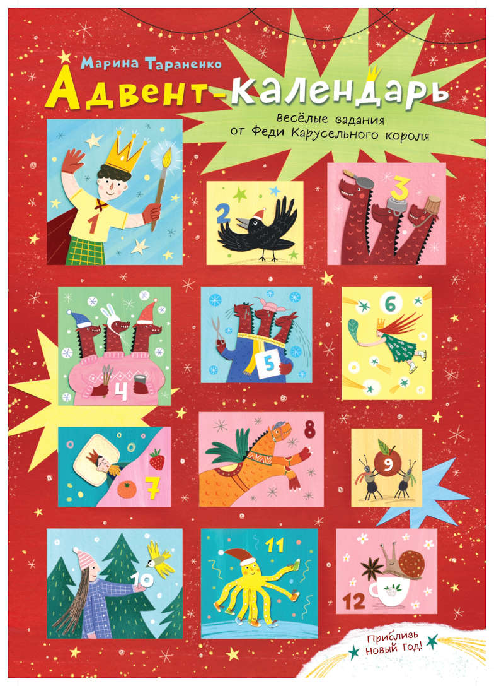 |  | Адвент-календарь. Весёлые задания от Феди Карусельного короля и его друзей | 25 шт. | 25 шт. | от 1 шт. | 978-5-6047561-7-1 | 9785604756171 | ООО "Просперити Медиа" | 1 шт. | Новогодние письма-задания от героев книги «Карусельный король». В набор входит: 12 пронумерованных конвертов с 12 письмами-заданиями внутри, а также сам календарь с 12 окошечками, за которыми прячутся стикеры, и ёлочкой, которую нужно украсить этими стикерами. Следуя указаниям сказочных героев, ребёнок сможет смастерить красивую снежинку, разучить весёлый осьминожий танец, сыграть новогоднюю мелодию на подручных инструментах, и самое главное – в преддверии праздника позаботиться не только о себе, но и о тех, кого любит. |  |  | Для всех | да | 0+ |  | да, зима | Адвент-календарь |  | Для детей и их родителей | Картон |  |  | Тараненко М. | ИД "Проф-Пресс" |  | Цветные | Адвент-календарь. Весёлые задания от Феди Карусельного короля и его друзей | 2023 | 0+ | См.приложение | См.приложение
https://archipelag-publishing.ru/catalog/stories/73619/ | 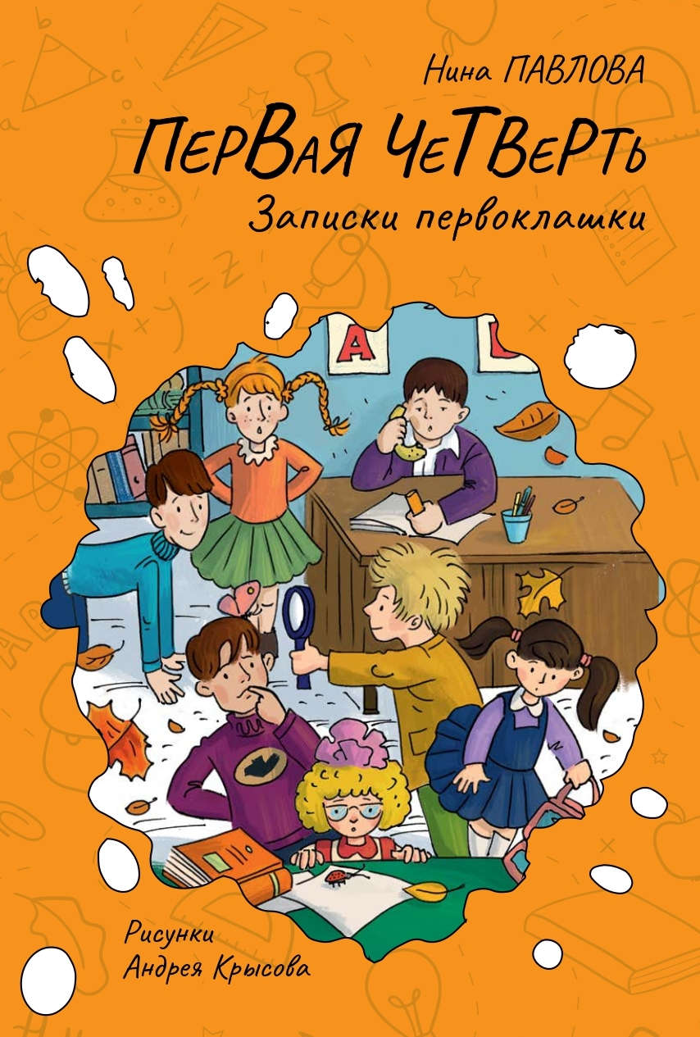 |  | Первая четверть | 20 шт. | 20 шт. | от 1 шт. | 978-5-6051778-2-1 | 9785605177821 | ООО "Просперити Медиа" | 1 шт. | В первый раз в первый класс отправляются Рита и её подружка Ксюша. Вообще-то, в школу им совсем не хочется, так как ни читать, ни писать они не умеют, а по партам прыгать там, по слухам, не разрешают. Но попытка не пытка. Решили девочки – и не прогадали. Школьная жизнь сразу же забила ключом! Первоклассники участвуют в весёлых стартах, делают незабываемый подарок своей классной, вызывают Пиковую даму, открывают детективное агентство, устраивают переполох в зооуголке, сражаются с зомби… Словом, первая четверть вышла на славу! Новая невероятно смешная книга от замечательного творческого тандема: финалиста премии им. Чуковского Нины Павловой и дипломанта премии «Образ книги» художника Андрея Крысова. |  |  | Для всех | да | 0+ | Клякса |  | Художественная литература | Художественная литература для детей | Для детей и их родителей | Твердая | 128 | 60х90/1/16 | Павлова Н. | АО "Первая Образцовая типография" Филиал "Чеховский Печатный Двор" |  | Чёрно-белые | Первая четверть | 2024 | 0+ | См.приложение | См.приложение |  |  | 320 г | 147х220х13 мм
https://archipelag-publishing.ru/catalog/stories/85360/ | 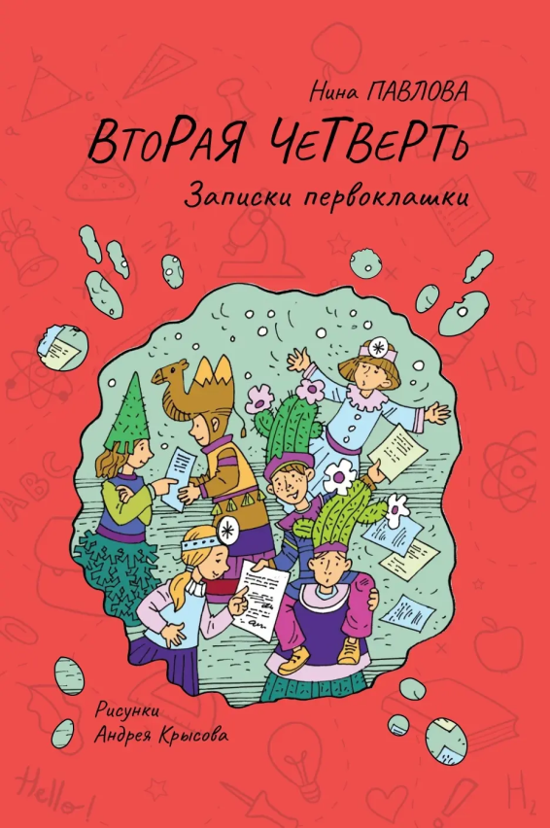 |  | Вторая четверть | 18 шт. | 18 шт. | от 1 шт. | 978-5-6053502-7-9 | 9785605350279 | ООО "Просперити Медиа" | 1 шт. | Новый сборник историй из жизни неугомонных первоклассников, написанный финалистом премии им. Чуковского Ниной Павловой и проиллюстрированный дипломантом премии «Образ книги» Андреем Крысовым. Первая четверть пролетела незаметно, и вот уже полным ходом идёт вторая, в которой Риту и её неистощимых на выдумки и проказы одноклассников ждёт ещё больше приключений. Со второй четверти в их классе появляется новенький – Валерка. Ребята быстро вводят его в курс дел, а потом все вместе выбирают нового директора школы, лепят снежного сфинкса, готовятся к новогоднему спектаклю и случайно обнаруживают в парке иностранного шпиона. |  |  | Для всех | да | 0+ | Клякса |  | Художественная литература | Художественная литература для детей | Для детей и их родителей | Твердая | 144 | 60х90/1/16 | Павлова Н. | АО "Первая Образцовая типография" Филиал "Дом печати - ВЯТКА" |  | Чёрно-белые | Вторая четверть | 2025 | 0+ | См.приложение | См.приложение |  |  | 330 г | 145х216х14 мм
https://archipelag-publishing.ru/catalog/stories/84653/ | 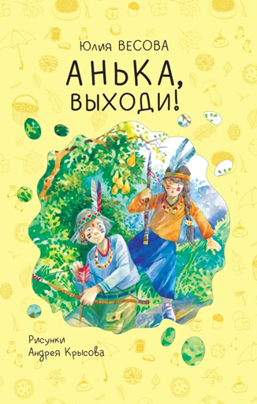 |  | Анька, выходи! | 40 шт. | 40 шт. | от 1 шт. | 978-5-6052181-8-0 | 9785605218180 | ООО "Просперити Медиа" | 1 шт. | Сборник рассказов детского писателя и поэта Юлии Весовой о лете, дружбе, тепле семейных отношений, природе родного края и счастливом детстве. Главная героиня с родителями каждый год приезжает в деревню на каникулы. Там её ждёт подружка Анька – верный союзник и товарищ, с которым легко можно выманить тарантула, найти акулий зуб, испечь картошку в золе, собрать всех колорадских жуков в округе и даже пережить встречу с настоящей гадюкой, чтобы впечатлений хватило на год вперёд! |  |  | Для всех | да | 0+ | Клякса |  | Художественная литература | Художественная литература для детей | Для детей и их родителей | Твердая | 80 | 60х90/1/16 | Ю.Весова | Bilnet Printing Solutions |  | Цветные | Анька, выходи! | 2024 | 0+ | См.приложение | См.приложение |  |  | 265 г | 145х216х10 мм
 | 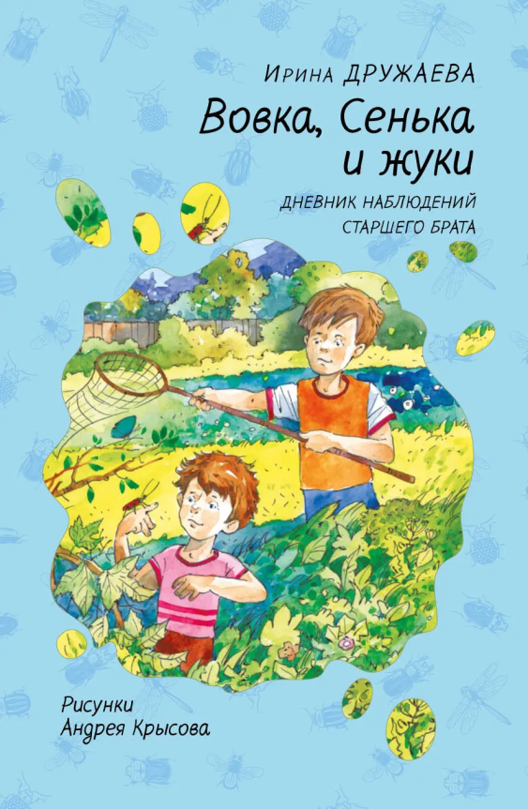 |  | Вовка, Сенька и жуки. Дневник наблюдений старшего брата | 18 шт. | 18 шт. | от 1 шт. | 978-5-6051778-9-0 | 9785605177890 | ООО "Просперити Медиа" | 1 шт. | Рассказы о природе, учёбе и семье в форме дневника школьника. С появлением младшего брата в жизни Вовки стало больше поводов для улыбки, но и забот прибавилось. Ведь брат – это не только товарищ в играх и шалостях, но ещё и большая ответственность, да к тому же источник бесконечных вопросов. О том, как Вовка находил ответы на всевозможные «почему» младшего брата, учился быть его другом и защитником, а ещё наблюдал за природой в лице домочадцев и друзей и записывал всё в дневник, читайте в наполненных теплом, искренностью и детской непосредственностью рассказах дипломанта премии им. П. П. Ершова писательницы Ирины Дружаевой. |  |  | Для всех | да | 0+ | Клякса |  | Художественная литература | Художественная литература для детей | Для детей и их родителей | Твердая | 160 | 60х90/1/16 | Дружаева И. | АО "Первая Образцовая типография" Филиал "Дом печати - ВЯТКА" |  | Чёрно-белые | Вовка, Сенька и жуки. Дневник наблюдений старшего брата | 2025 | 0+ | См.приложение | См.приложение |  |  | 350 г | 145х216х15 мм
https://archipelag-publishing.ru/catalog/poetry/76954/ | 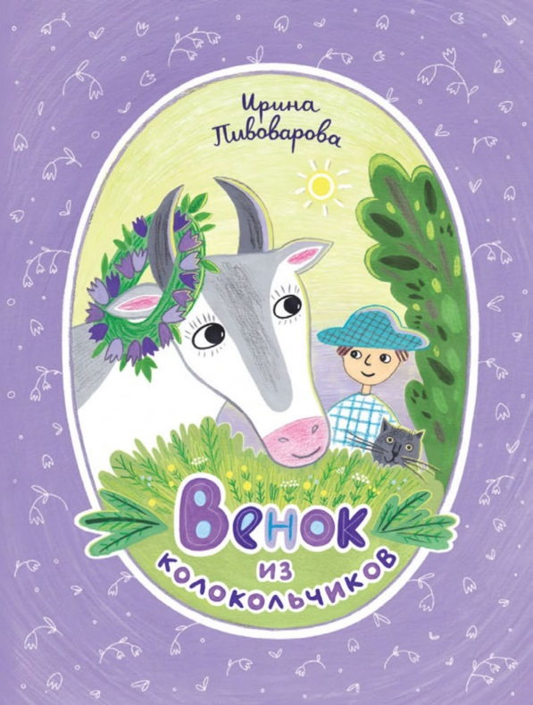 |  | Венок из колокольчиков | 36 шт. | 36 шт. | от 1 шт. | 978-5-6047561-5-7 | 9785604756157 | ООО "Просперити Медиа" | 1 шт. | Стихи классика детской литературы Ирины Пивоваровой уже более полувека пользуются заслуженной любовью маленьких читателей. Новое издание произведений выдающейся поэтессы охватывает все самые известные её детские стихи, а оформила этот сборник Светлана Короткова, неоднократный лауреат премии «Образ книги», которой награждаются лучшие работы художников-иллюстраторов. Тихие и звонкие, радостные и лиричные, иллюстрации Коротковой гармонично сочетаются с добрыми и мудрыми строками Пивоваровой, ставшими неотъемлемой частью счастливого детства. |  |  | Для всех | да | 0+ |  |  | Стихотворения | Стихи для детей | Для детей и их родителей | Твердая | 64 | 84х100/16 | Пивоварова И. | Bilnet Printing Solutions |  | Цветные | Венок из колокольчиков | 2023 | 0+ | См.приложение | См.приложение |  |  | 390 гр | 197х260х8,5 мм
https://archipelag-publishing.ru/catalog/cognitive/77999/ | 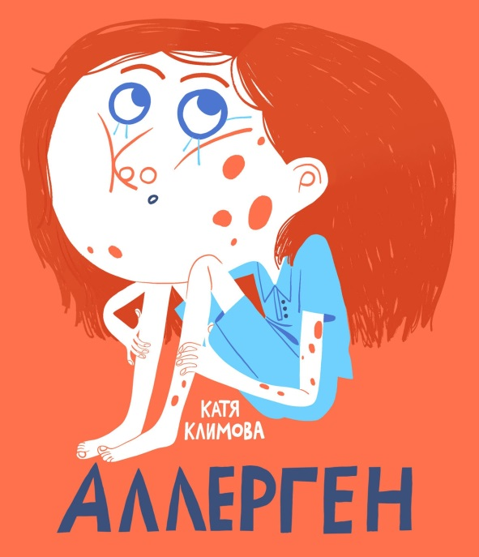 |  | Аллерген | 12 шт. | 12 шт. | от 1 шт. | 978-5-6047561-4-0 | 9785604756140 | ООО "Просперити Медиа" | 1 шт. | С проявлениями аллергии сталкивается каждый третий человек в мире. И чаще всего от неё страдают дети. Научный комикс Екатерины Климовой «Аллерген» и его главная героиня Аля помогут в доступной и увлекательной форме объяснить ребёнку, что такое аллергены и почему нужно очень ответственно относиться к выбору продуктов питания, лекарств и одежды, а также обращать пристальное внимание на поведение организма в периоды цветения растений, способных вызывать аллергию. |  |  | Для всех | да | 6+ | Научный комикс |  | Познавательная литература | Познавательная литература для детей | Для детей и их родителей | Твердая | 64 | 84х100/16 | Климова Е. | АО "Первая Образцовая типография" Филиал "Чеховский Печатный Двор" |  | Цветные | Аллерген. Научный комикс для детей и их родителей | 2023 | 0+ | См.приложение | См.приложение |  |  | 390 гр | 205х240х9 мм
https://archipelag-publishing.ru/catalog/cognitive/84511/ |  |  | Паразиты | 24 шт. | 24 шт. | от 1 шт. | 978-5-6051778-3-8 | 9785605177838 | ООО "Просперити Медиа" | 1 шт. | Школьник Савелий, давно мечтавший о собаке, случайно нашёл на улице пса. Пёс увязался за мальчиком, и тот решил привести его домой. Только вот новый приятель Савелия пришёл не один, а с целой компанией «друзей»! Новый познавательный комикс Екатерины Климовой поможет детям разобраться, кто такие паразиты, и обезопасить себя и своего питомца. Вместе с Савелием и его семьёй дети узнают о мерах профилактики и лечения, познакомятся с весьма распространёнными и редкими экзотическими паразитами и поймут, что питомец – это большая ответственность и он требует не только любви и ухода, но ещё и знаний. |  |  | Для всех | да | 6+ | Научный комикс |  | Познавательная литература | Познавательная литература для детей | Для детей и их родителей | Твердая | 64 | 84х100/16 | Климова Е. | Bilnet Printing Solutions |  | Цветные | Паразиты. Научный комикс для детей и их родителей | 2024 | 0+ | См.приложение | См.приложение |  |  | 390 гр | 205х240х9 мм
https://archipelag-publishing.ru/catalog/stories/79667/ | 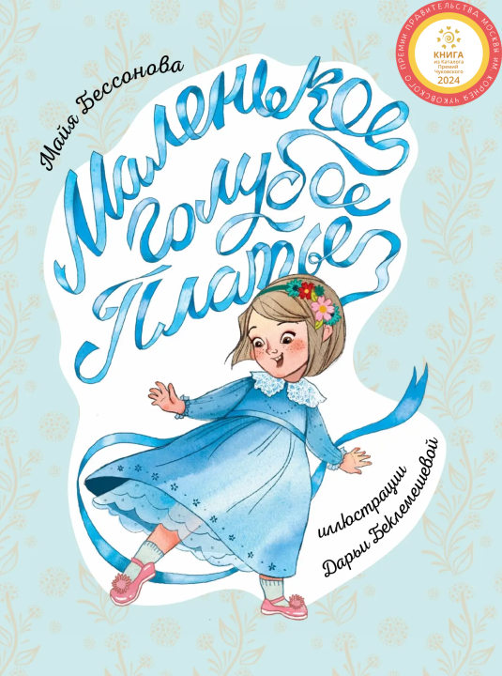 |  | Маленькое Голубое Платье | 12 шт. | 12 шт. | от 1 шт. | 978-5-6047561-3-3 | 9785604756133 | ООО "Просперити Медиа" | 1 шт. | Роза получает Платье в подарок на день рождения и сразу же влюбляется в пышные оборки и кружевной воротничок. Она надевает его и на праздники, и в детский сад, и даже пару раз катается в нём на велосипеде. А чтобы Платье как можно дольше радовало свою хозяйку, Роза заботится о нём: бережно носит на улице, аккуратно складывает и вешает на стул во время тихого часа, следит за тем, чтобы не испачкать его, когда ест… И платье отвечает девочке взаимностью. |  |  | Для всех | да | 0+ |  |  | Художественная литература | Художественная литература для детей | Для детей и их родителей | Твердая | 64 | 84х100/16 | Бессонова М. | АО "Первая Образцовая типография" Филиал "Чеховский Печатный Двор" |  | Цветные | Маленькое Голубое Платье | 2023 | 0+ | См.приложение | См.приложение |  |  | 400 г | 203х265х12 мм
https://archipelag-publishing.ru/catalog/cardboard/79702/ | 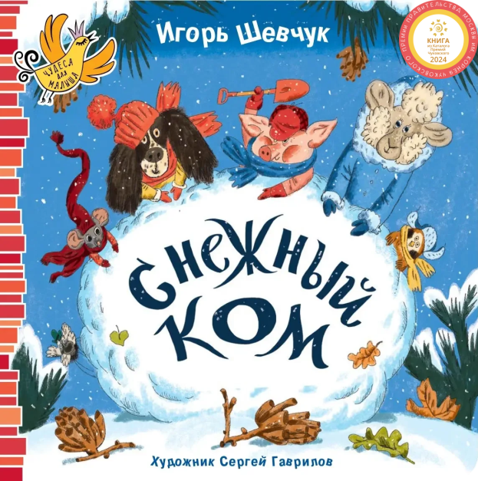 |  | Снежный ком | 20 шт. | 20 шт. | от 1 шт. | 978-5-6050241-0-1 | 9785605024101 | ООО "Просперити Медиа" | 1 шт. | Пятеро друзей – Воробей, Барашек, Мышка, Поросёнок и Щенок – слепили большущий снежный ком. Но, кажется, в этот ком кто-то закатался. Кому же так не повезло? Малыши с удовольствием будут отгадывать эту загадку вместе с героями весёлого стихотворения известного поэта и сценариста Игоря Шевчука, посвящённого любимой детской зимней забаве. |  |  | Для всех | да | 0+ | Чудеса для малыша |  | Стихотворения | Стихи для детей | Для детей и их родителей | Картон | 10 | 195х195 | Шевчук И. | ООО «ЮПФ-групп» |  | Цветные | Снежный ком | 2023 | 0+ | См.приложение | См.приложение |  |  | 320 г | 195х195х13,5
https://archipelag-publishing.ru/catalog/cardboard/79654/ | 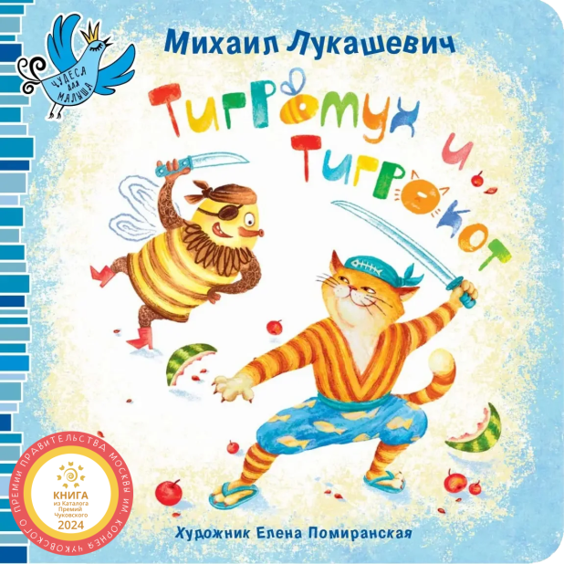 |  | Тигромух и Тигрокот | 20 шт. | 20 шт. | от 1 шт. | 978-5-6047561-1-9 | 9785604756119 | ООО "Просперити Медиа" | 1 шт. | Когда в кухню влетает полосатый и крылатый дикий Тигромух, все бросаются врассыпную, предоставив разбойнику лакомиться желанным трофеем – вкусным сладким арбузом. Но, как всегда в сказках, справиться со злодеем поможет могучий герой – благородный и бесстрашный Тигрокот. Весёлая стихотворная история эпической битвы Тигромуха и Тигрокота для самых маленьких читателей. Разумеется, добро восторжествует! |  |  | Для всех | да | 0+ | Чудеса для малыша |  | Стихотворения | Стихи для детей | Для детей и их родителей | Картон | 12 | 195х195 | Лукашевич М. | ООО «ЮПФ-групп» |  | Цветные | Тигромух и Тигрокот | 2023 | 0+ | См.приложение | См.приложение |  |  | 375 г | 195х195х15 мм |  |  |  |  | да
https://archipelag-publishing.ru/catalog/cardboard/81821/ | 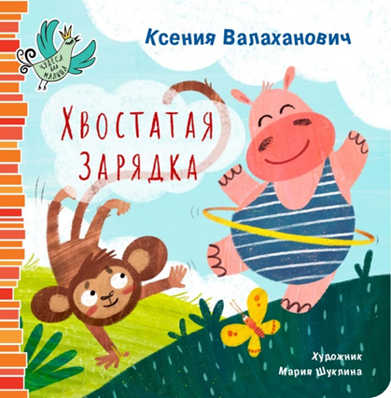 |  | Хвостатая зарядка | 25 шт. | 25 шт. | от 1 шт. | 978-5-6050241-7-0 | 9785605024170 | ООО "Просперити Медиа" | 1 шт. | Задорное стихотворение мастера детской поэзии Ксения Валаханович развеселит малышей и поможет приучить их к утренней гимнастике. Дети с удовольствием будут делать наклоны, приседания и другие упражнения вместе с обаятельными героями «Хвостатой зарядки». |  |  | Для всех | да | 0+ | Чудеса для малыша |  | Стихотворения | Стихи для детей | Для детей и их родителей | Картон | 10 | 195х195 | Валаханович К. | ООО «АРКОЛ» |  | Цветные | Хвостатая зарядка | 2024 | 0+ | См.приложение | См.приложение |  |  | 450 г | 195х195х16 мм |  |  |  |  | да
https://archipelag-publishing.ru/catalog/poetry/84209/ | 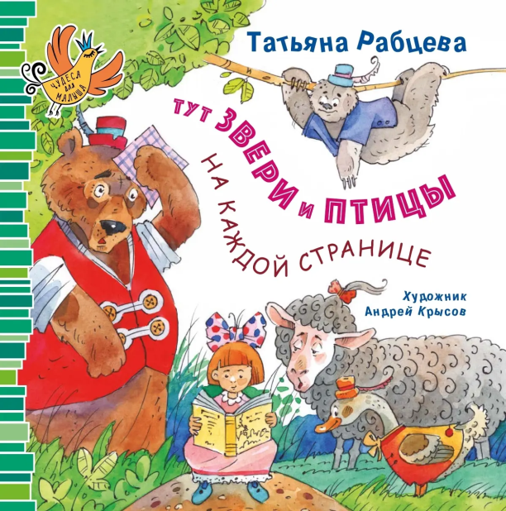 |  | Тут звери и птицы на каждой странице | 30 шт. | 30 шт. | от 1 шт. | 978-5-6050241-1-8 | 9785605024118 | ООО "Просперити Медиа" | 1 шт. | На страницах этой книги собрались самые разные звери и птицы, а также девочки и мальчики. Дикие и домашние, шустрые и неторопливые, серьёзные и беспечные, четвероногие и двуногие герои делятся с читателями забавными историями, хвастаются победами и сетуют на неудачи. Лаконичные и динамичные стихи лауреата Корнейчуковской премии Татьяны Рабцевой и обаятельные иллюстрации дипломанта художественной премии «Образ книги» Андрея Крысова создают яркие и запоминающиеся образы и помогают малышам расширить кругозор. |  |  | Для всех | да | 0+ | Чудеса для малыша |  | Стихотворения | Стихи для детей | Для детей и их родителей | Картон | 10 | 195х195 | Рабцева Т. | ООО «ЮПФ-групп» |  | Цветные | Тут звери и птицы на каждой странице | 2024 | 0+ | См.приложение | См.приложение |  |  | 230 г | 195х195х15 мм |  |  |  |  | да
https://archipelag-publishing.ru/catalog/poetry/84238/ | 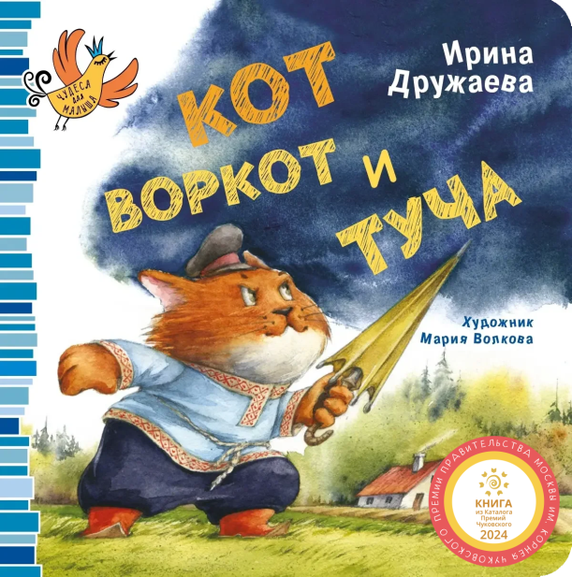 |  | Кот Воркот и туча | 40 шт. | 40 шт. | от 1 шт. | 978-5-6050941-3-5 | 9785605094135 | ООО "Просперити Медиа" | 1 шт. | Грозная туча загородила солнце, залила дождём двор и не оставила в нём ни одного сухого местечка. Уж как только его обитатели ни старались её прогнать – ничего не получалось! Ни серьёзный пёс Барбос, ни решительный баран, ни грозный бык не смогли справиться с упрямой тучей. Только проспавший три дня удалой кот Воркот заставил её скрыться. А как у него это получилось, скорее читайте в стихотворной сказке-потешке поэтессы Ирины Дружаевой. |  |  | Для всех | да | 0+ | Чудеса для малыша |  | Стихотворения | Стихи для детей | Для детей и их родителей | Картон | 16 | 195х195 | Дружаева И. | ООО «ЮПФ-групп» |  | Цветные | Кот Воркот и туча | 2024 | 0+ | См.приложение | См.приложение |  |  | 170 г | 195х195х20 мм |  |  |  |  | да
https://archipelag-publishing.ru/catalog/poetry/85030/ | 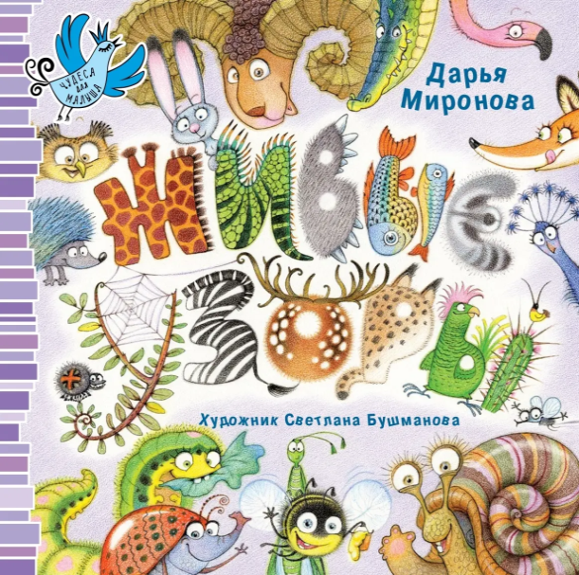 |  | Живые узоры | 20 шт. | 20 шт. | от 1 шт. | 978-5-6050941-8-0 | 9785605094180 | ООО "Просперити Медиа" | 1 шт. | Откуда у панды вокруг глаз взялись пятна? Кто окатил гепарда из лужи? И как у коровы на боках появились кляксы? Свои поэтические варианты ответов на эти и другие вопросы о животных дала детский автор Дарья Миронова. В своих стихах она рассказывает самым маленьким читателям, кого и как украсила природа. Книга познакомит малышей с экзотичными и вполне привычными животными и их окрасами, а также поможет расширить кругозор и научит замечать красоту вокруг. |  |  | Для всех | да | 0+ | Чудеса для малыша |  | Стихотворения | Стихи для детей | Для детей и их родителей | Картон | 12 | 195х195 | Миронова Д. | ООО «ЮПФ-групп» |  | Цветные | Живые узоры | 2025 | 0+ | См.приложение | См.приложение |  |  | 285 г | 195х195х15 мм |  |  |  |  | да
https://archipelag-publishing.ru/catalog/cardboard/79662/ | 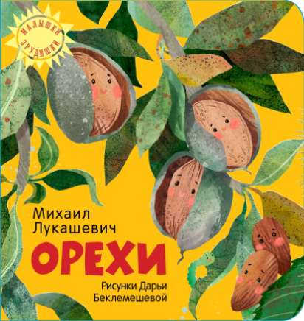 |  | Орехи | 20 шт. | 20 шт. | от 1 шт. | 978-5-6042854-7-3 | 9785604285473 | ООО "Просперити Медиа" | 1 шт. | Весёлая познавательная книга о хорошо знакомых и самых удивительных орехах мира. Из стихотворений малыши узнают, откуда добывают кедровые орешки, где растёт кокос, как глубоко зарыт арахис и многое другое. Звонкие строчки и яркие картинки помогут маленьким читателям расширить кругозор и познакомиться с очень вкусными и полезными орехами. |  |  | Для всех | да | 0+ | Малышки-эрудишки |  | Стихотворения | Стихи для детей | Для детей и их родителей | Картон | 10 | 195х195 | Лукашевич М. | ООО «ЮПФ-групп» |  | Цветные | Орехи | 2023 | 0+ | См.приложение | См.приложение |  |  | 320 г | 195х195х13,5 мм |  |  |  |  | да
https://archipelag-publishing.ru/catalog/cardboard/81853/ | 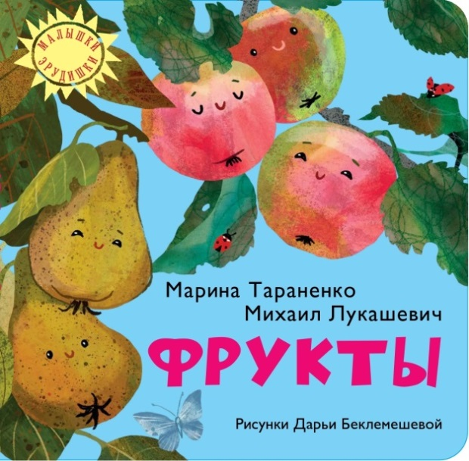 |  | Фрукты | 25 шт. | 25 шт. | от 1 шт. | 978-5-6050241-6-3 | 9785605024163 | ООО "Просперити Медиа" | 1 шт. | Познавательная книга о вкусных и полезных фруктах. Короткие стихотворения познакомят малышей с плодами, которые можно увидеть в бабушкином саду и на прилавке магазина. Ребята узнают, какой фрукт носит хвост на макушке, а какой похож на лампочку, где растёт манго и чем банан похож на зазнайку. Легко запоминающиеся строчки вместе с красочными иллюстрациями расширят кругозор ребёнка и напомнят о том, как важны фрукты для здоровья. |  |  | Для всех | да | 0+ | Малышки-эрудишки |  | Стихотворения | Стихи для детей | Для детей и их родителей | Картон | 10 | 195х195 | Лукашевич М., Тараненко М. | ООО «АРКОЛ» |  | Цветные |  | 2024 | 0+ | См.приложение | См.приложение |  |  | 450 г | 195х195х16 мм |  |  |  |  | да
https://archipelag-publishing.ru/catalog/poetry/82053/ | 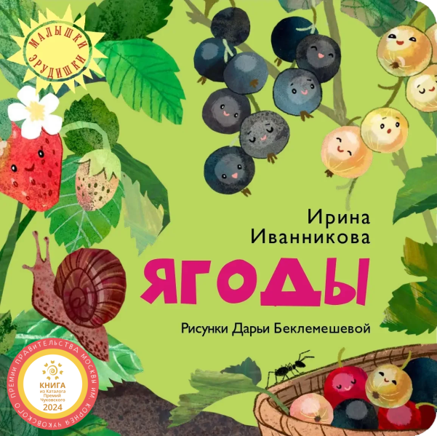 |  | Ягоды | 25 шт. | 25 шт. | от 1 шт. | 978-5-6050241-4-9 | 9785605024149 | ООО "Просперити Медиа" | 1 шт. | Крохотные и крупные, заметные издалека и едва различимые в листве, ягоды растут в лесах, садах и парках в каждом уголке мира. Они укрепляют иммунитет и радуют вкусом. Ароматная клубника, освежающая вишня и сочный крыжовник, богатые витаминами смородина и клюква – об этих и других ягодах малыш узнает из небольших познавательных стихов. Яркие иллюстрации с мгновенно запоминающимися строками расскажут о полезных свойствах ягод и покажут их во всей красе. |  |  | Для всех | да | 0+ | Малышки-эрудишки |  | Стихотворения | Стихи для детей | Для детей и их родителей | Картон | 10 | 195х195 | Иванникова И. | ООО «АРКОЛ» |  | Цветные |  | 2024 | 0+ | См.приложение | См.приложение |  |  | 450 г | 195х195х16 мм |  |  |  |  | да
https://archipelag-publishing.ru/catalog/poetry/84218/ |  |  | Деревья | 30 шт. | 30 шт. | от 1 шт. | 978-5-6050241-3-2 | 9785605024132 | ООО "Просперити Медиа" | 1 шт. | Книга знакомит малышей с «лёгкими планеты». Дарящие летом тень, цветущие весной, невероятно красивые осенью деревья повсеместно присутствуют в жизни человека, вырабатывают кислород и дают приют птицам, насекомым и зверям. Из стихотворений известного детского прозаика и поэта Наталии Волковой малыш узнает об особенностях и свойствах десяти самых распространённых на территории страны деревьев. Прогретый солнцем кипарис, старик-дуб, красавец-клён и пахучая акация предстанут во всей красе на рисунках дипломанта премии «Образ книги» Дарьи Беклемешевой. |  |  | Для всех | да | 0+ | Малышки-эрудишки |  | Стихотворения | Стихи для детей | Для детей и их родителей | Картон | 10 | 195х195 | Волкова Н. | ООО «ЮПФ-групп» |  | Цветные | Деревья | 2024 | 0+ | См.приложение | См.приложение |  |  | 230 г | 195х195х13,5 мм |  |  |  |  | да
https://archipelag-publishing.ru/catalog/cardboard/85064/ | 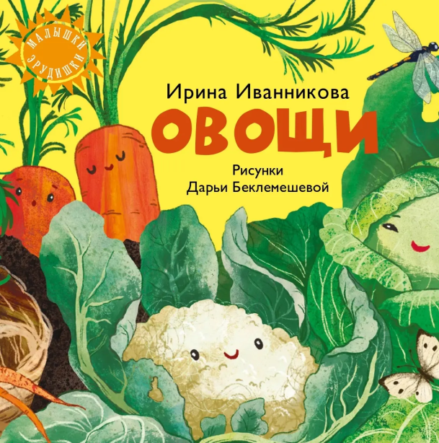 |  | Овощи | 30 шт. | 30 шт. | от 1 шт. | 978-5-6050941-2-8 | 9785605094128 | ООО "Просперити Медиа" | 1 шт. | Овощи столь же необходимы детям, как и фрукты, однако большинство малышей не любит их есть. Эта книга поможет приобщить ребёнка к десяти самым важным овощам и рассказать об их пользе. Стихи финалиста премии имени Чуковского Ирины Иванниковой и яркие иллюстрации дипломанта премии «Образ книги» Дарьи Беклемешевой познакомят малышей с «обитателями» полей и огородов. Хрусткая капуста, прогретая солнцем кукуруза, круглобокий помидор и брызжущий соком огурец так и просятся на тарелку! |  |  | Для всех | да | 0+ | Малышки-эрудишки |  | Стихотворения |  | Для детей и их родителей | Картон | 10 | 195х195 | Иванникова И. | ООО «ЮПФ-групп» |  | Цветные | Овощи | 2025 | 0+ | См.приложение | См.приложение |  |  | 245 г | 195х195х13,5 мм |  |  |  |  | да
https://archipelag-publishing.ru/catalog/poetry/85049/ | 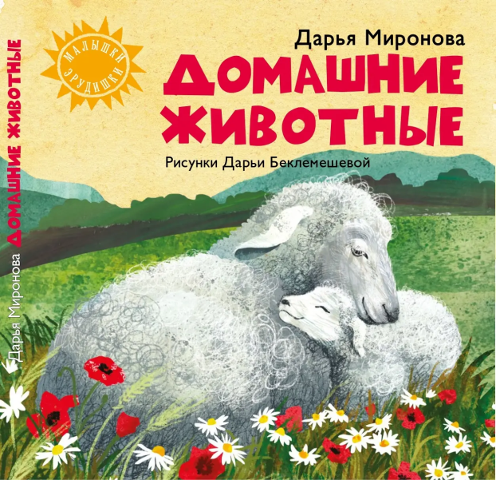 |  | Домашние животные | 30 шт. | 30 шт. | от 1 шт. | 978-5-6051778-7-6 | 9785605177876 | ООО "Просперити Медиа" | 1 шт. | Стихи для самых маленьких о животных, которых можно встретить в деревне, увидеть на улице или погладить в контактном зоопарке. Ребёнок узнает о повадках и особенностях каждого. У кого на шерсти вьются колечки? Какая домашняя птица будит всех с утра, а какая считается самой задиристой? Кто любит жвачку из сочной травы, а кто – барахтаться в луже? Ответы на все эти вопросы можно получить, открыв книгу со стихами Дарьи Мироновой и иллюстрациями дипломанта международной художественной премии «Образ книги» Дарьи Беклемешевой. |  |  | Для всех | да | 0+ | Малышки-эрудишки |  | Стихотворения |  | Для детей и их родителей | Картон | 10 | 195х195 | Миронова Д. | ООО «ЮПФ-групп» |  | Цветные | Домашние животные | 2025 | 0+ | См.приложение | См.приложение |  |  | 245 г | 195х195х13,5 мм |  |  |  |  | да
https://archipelag-publishing.ru/catalog/poetry/85657/ |  |  | Бабочки | 30 шт. | 30 шт. | от 1 шт. | 978-5-6052181-3-5 | 9785605218135 | ООО "Просперити Медиа" | 1 шт. | На страницах этой книги собрались бабочки-путешественницы, бабочки-зимовщицы, бабочки-покорительницы морей и просто красавицы. Большие и маленькие, в броских или скромных нарядах – каждая по-своему уникальна и важна. Они завораживают нас своей грацией и пробуждают в детях интерес к природе. Стихи Михаила Лукашевича познакомят ребят с махаоном, бражником, радужницей и другими бабочками, которых можно встретить на территории нашей страны. |  |  | Для всех | да | 0+ | Малышки-эрудишки |  | Стихотворения |  | Для детей и их родителей | Картон | 10 | 195х195 | Лукашевич М. | ООО «ЮПФ-групп» |  | Цветные |  | 2025 | 0+ | См.приложение | См.приложение |  |  | 245 г | 195х195х11 мм
https://archipelag-publishing.ru/catalog/poetry/85658/ | 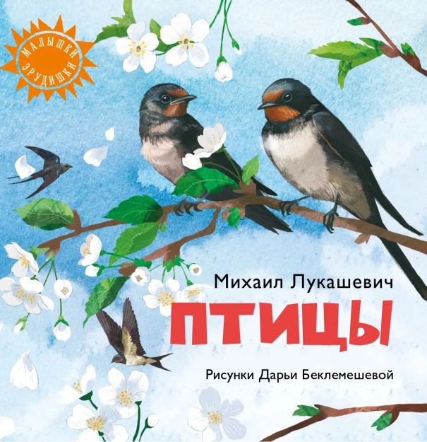 |  | Птицы | 30 шт. | 30 шт. | от 1 шт. | 978-5-6053502-5-5 | 9785605350255 | ООО "Просперити Медиа" | 1 шт. | Сложно представить нашу жизнь без птиц. Лесные и городские, водоплавающие и певчие, они радуют нас своим щебетом, пением и красотой, забавляют повадками и встречаются буквально везде: в парке или саду, на оживлённой городской улице или в зоопарке. Небольшие познавательные стихи, собранные в этой книге, познакомят малышей с десятью представителями пернатых – от привычных воробьёв и голубей до экзотического пеликана. |  |  | Для всех | да | 0+ | Малышки-эрудишки |  | Стихотворения |  | Для детей и их родителей | Картон | 10 | 195х195 | Лукашевич М. | ООО «ЮПФ-групп» |  | Цветные |  | 2025 | 0+ | См.приложение | См.приложение |  |  | 245 г | 195х195х11 мм
https://archipelag-publishing.ru/catalog/poetry/85654/ | 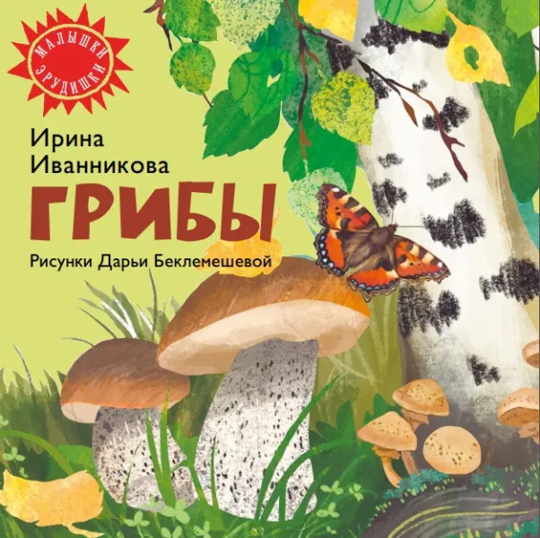 |  | Грибы | 30 шт. | 30 шт. | от 1 шт. | 978-5-6053502-6-2 | 9785605350262 | ООО "Просперити Медиа" | 1 шт. | Книга «Грибы» входит в серию художественно-познавательных книг-картонок «Малышки-эрудишки». На её страницах собрались лесные щёголи в шляпках: богатыри-боровики, стройные подберёзовики, миниатюрные опята, нарядные мухоморы и другие. Из стихов лауреата целого ряда престижных литературных премий Ирины Иванниковой дети узнают, как выглядят, где растут и чем известны грибы, которые часто можно встретить в лесах, парках и на полках магазинов. |  |  | Для всех | да | 0+ | Малышки-эрудишки |  | Стихотворения |  | Для детей и их родителей | Картон | 10 | 195х195 | Иванникова И. | ООО «ЮПФ-групп» |  | Цветные | Грибы | 2025 | 0+ | См.приложение | См.приложение |  |  | 245 г | 195х195х11 мм
https://archipelag-publishing.ru/catalog/creativity/81533/ | 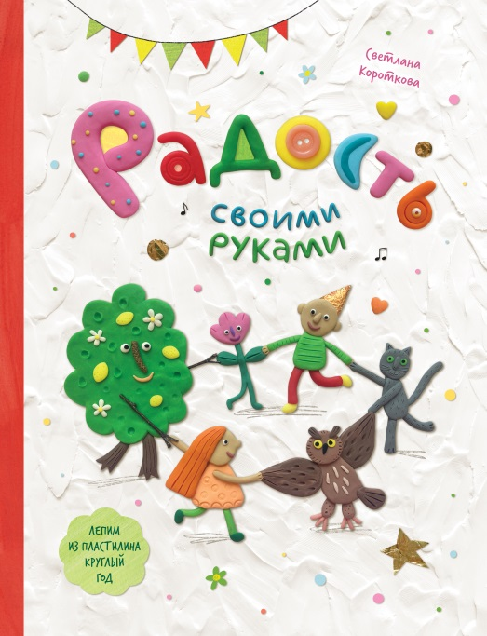 |  | Радость своими руками. Самоучитель по лепке из пластилина | 10 шт. | 10 шт. | от 1 шт. | 978-5-6050241-8-7 | 9785605024187 | ООО "Просперити Медиа" | 1 шт. | Светлана Короткова, художник, дизайнер и иллюстратор, профессионально работающий с пластилином, придумала книгу-самоучитель по лепке, которая рассказывает о том, как круглый год – весной, летом, осенью и зимой – создавать радость своими руками из этого удобного и практичного материала. Ребят ожидают 28 мастер-классов по изготовлению пластилиновых композиций, а также множество идей для творческих занятий дома и на улице. |  |  | Для всех | да | 0+ |  |  | Самоучитель по лепке из пластилина | Хобби, творчество | Для детей и их родителей | Твердая | 64 | 60х90/8 | Короткова С. | АО "Первая Образцовая типография" Филиал "Чеховский Печатный Двор" |  | Цветные | Радость своими руками | 2023 | 0+ | См.приложение | См.приложение |  |  | 580 г | 225х13х295
https://archipelag-publishing.ru/catalog/tales/81870/ | 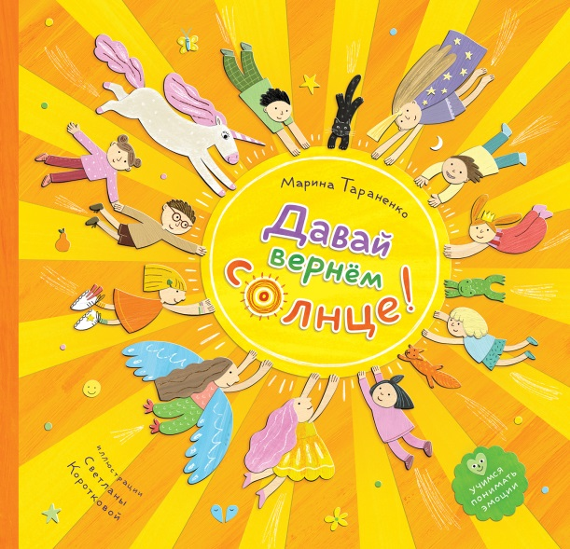 |  | Давай вернём солнце! | 12 шт. | 12 шт. | от 1 шт. | 978-5-6050241-9-4 | 9785605024194 | ООО "Просперити Медиа" | 1 шт. | Марина Тараненко, обладатель Национальной премии в области детской литературы, написала книгу, которая поможет малышам разобраться в своих эмоциях. При помощи героини этой истории девочки Пати (полное имя которой, конечно же, Эмпатия) ребята научатся правильно определять свои чувства и успешно справляться с негативными эмоциями. Проиллюстрировала книгу неоднократный лауреат и дипломант премии «Образ книги» художница Светлана Короткова. |  |  | Для всех | да | 0+ |  |  | Художественная литература | Художественная литература для детей | Для детей и их родителей | Твердая | 32 | 60х108 1/8 | Тараненко М. | АО "Первая Образцовая типография" Филиал "Чеховский Печатный Двор" |  | Цветные | Давай вернём солнце! | 2024 | 0+ | См.приложение | См.приложение |  |  | 430 г | 270х260х11 мм |  |  |  |  | да
https://archipelag-publishing.ru/catalog/tales/85425/ |  |  | Пусть солнце улыбается! | 20 шт. | 20 шт. | от 1 шт. | 978-5-6053502-9-3 | 9785605350293 | ООО "Просперити Медиа" | 1 шт. | Новое сказочное пособие, развивающее эмоциональный интеллект, от авторов бестселлера «Давай вернём солнце!» писательницы Марины Тараненко и иллюстратора Светланы Коротковой. Девочка по имени Эмпатия, которую все зовут просто Патей, носит оранжевое платье и волшебные кроссовки, живёт в очень умном и чувствительном доме и помогает ребятам определять и проживать эмоции. С её помощью героям этой книги удаётся справиться с волнением и чрезмерным любопытством, превратить неприязнь в симпатию, а неудержимый восторг – в тихую радость. Вместе с ними и читатели научатся справляться с наплывом чувств и выстраивать здоровые отношения с собой и окружающими. |  |  | Для всех | да | 0+ |  |  | Художественная литература | Художественная литература для детей | Для детей и их родителей | Твердая | 32 | 60х108 1/8 | Тараненко М. | Типография "Парето-Принт", г.Тверь |  | Цветные | Пусть солнце улыбается! | 2025 | 0+ | См.приложение | См.приложение |  |  | 433 г | 270х260х8 мм
https://archipelag-publishing.ru/catalog/stories/83827/ |  |  | Мама в кармашке | 42 шт. | 42 шт. | от 1 шт. | 978-5-6050941-9-7 | 9785605094197 | ООО "Просперити Медиа" | 1 шт. | Почему снег улыбается? Откуда в зимнем лесу зебры? И как скатиться со спины слона? Девочка Солька знает ответы на все эти вопросы. Она с удовольствием открывает мир вокруг себя, населяя его самыми простыми и одновременно волшебными существами и вещами, а ещё делится своими открытиями с мамой и папой. В новой книге популярной детской писательницы Зули Стадник обыкновенные заборы превращаются в сороконожек, а лампы уличных фонарей в развешанные мандарины. Истории из жизни маленькой Сольки так и манят отпустить фантазию в полёт и вместе с любознательной девочкой погрузиться в созерцание и изучение такого необъятного и безумно интересного мира. |  |  | Для всех | да | 0+ | Счастливое детство |  | Художественная литература | Художественная литература для детей | Для детей и их родителей | Твердая | 32 |  | Стадник З. | Bilnet Printing Solutions |  | Цветные | Мама в кармашке | 2024 | 0+ | См.приложение | См.приложение |  |  | 295 г | 197х260х11 мм |  |  |  |  | да
https://archipelag-publishing.ru/catalog/poetry/83901/ |  |  | Крылатые выражения в сти-ХА-ХА-х! | 13 шт. | 13 шт. | от 1 шт. | 978-5-6050241-2-5 | 9785605024125 | ООО "Просперити Медиа" | 1 шт. | Куда летят выражения и кто их окрылил? Детский писатель, поэт и сценарист Игорь Шевчук решил поразмышлять над этими вопросами. В своей новой книге он собрал и обыграл в шутливых стихах самые интересные выражения, ставшие неотъемлемой частью нашего языка. Задорные стихотворения Шевчука в компании ёмких и остроумных объяснений писателя и поэта Михаила Лукашевича знакомят ребят с забавными оборотами родной речи, без которых невозможно представить современный русский язык. |  |  | Для всех | да | 6+ | Читаем, учимся, смеёмся |  | Художественная литература | Стихи для детей | Для детей и их родителей | Твердая | 48 |  | Шевчук И. | ООО «ЛД-ПРИНТ» |  | Цветные | Крылатые выражения в сти-ХА-ХА-х! | 2025 | 0+ | См.приложение | См.приложение |  |  | 355 г | 197х260х12 мм |  |  |  |  | да
https://archipelag-publishing.ru/catalog/poetry/85175/ |  |  | Не тяни кота за хвост | 20 шт. | 20 шт. | от 1 шт. | 978-5-6052181-2-8 | 9785605218128 | ООО "Просперити Медиа" | 1 шт. | В очередном сборнике стихов из серии «Читаем, учимся, смеёмся» детский писатель и поэт Юлия Весова знакомит ребят с самыми разными фразеологизмами русского языка. Герои задорных стихотворений и кота за хвост тянут, и свинью подкладывают, а ещё вешают нос, теряют голову и выходят сухими из воды. Как такое возможно? Понять заковыристый язык взрослых и разобраться в значениях крылатых выражений помогут доступные пояснения автора. А наполненные юмором и смешными деталями иллюстрации Анны Куликовой делают чтение невероятно увлекательным. |  |  | Для всех | да | 6+ | Читаем, учимся, смеёмся |  | Художественная литература | Стихи для детей | Для детей и их родителей | Твердая | 32 |  | Весова Ю. | ООО «ЛД-ПРИНТ» |  | Цветные | Не тяни кота за хвост | 2025 | 0+ | См.приложение | См.приложение |  |  | 316 г | 203х266х8 мм |  |  |  |  | да
https://archipelag-publishing.ru/catalog/cognitive/84217/ |  |  | Космос | 26 шт. | 26 шт. | от 1 шт. | 978-5-6050941-7-3 | 9785605094173 | ООО "Просперити Медиа" | 1 шт. | Как создавались первые ракеты? Как люди осваивали космос? Как устроен космодром? Как тренируются космонавты? Какие бывают скафандры? Как проходят старт и посадка? Как космонавты живут на орбитальной станции? В книге есть ответы на все эти вопросы. |  |  | Для всех | да | 6+ |  |  | Познавательная литература | Познавательная литература для детей | Для детей и их родителей | Твердая | 76 | 64х90/8 | З.Сурова, Д.Костюков | Bilnet Printing Solutions |  | Цветные | Космос | 2024 | 6+ | См.приложение | См.приложение |  |  | 560 г | 305x220x11,5 мм |  |  |  |  | да
https://archipelag-publishing.ru/catalog/poetry/84450/ |  |  | Большое кошачье спасибо | 30 шт. | 30 шт. | от 1 шт. | 978-5-6051778-5-2 | 9785605177852 | ООО "Просперити Медиа" | 1 шт. | Знаете ли вы, что советует инструкция по обращению с кошкой, утверждённая Министерством кошачьего развития? И какую колыбельную напевает по утрам любящая мама-кошка своим отпрыскам, укладывая их спать? А что говорится в клятве, которую приносит каждый котёнок-когтябрёнок, вступая в ряды усатого и хвостатого кошачьего братства? Если нет, то всё это можно узнать из остроумных стихотворений поэта-котоведа Михаила Лукашевича. А уж он сам получил все эти сведения напрямую от своих знакомых кошек. |  |  | Для всех | да | 0+ |  |  |  | Стихи для детей | Для детей и их родителей | Твердая | 32 |  | М.Лукашевич | Bilnet Printing Solutions |  | Цветные | Большое кошачье спасибо | 2024 | 0+ | См.приложение | См.приложение |  |  | 351 г | 210х265х11 мм |  |  |  |  | да
https://archipelag-publishing.ru/catalog/tales/84527/ |  |  | Зайка-Читайка и путешествие в Альфабетикус | 25 шт. | 25 шт. | от 1 шт. | 978-5-6050941-1-1 | 9785605094111 | ООО "Просперити Медиа" | 1 шт. | Когда Раечка познакомилась с волшебным Зайкой-Читайкой, который помог девочке выучить буквы и стал её лучшим другом, она и представить себе не могла, какие приключения ждут их дальше. На этот раз Зайка попросил девочку помочь ему найти пропавшие точки буквы «Ё» из сказочного города Альфабетикус. Раечка и Зайка отправляются на поиски пропавших точек, из-за которых в городе началась полная неразбериха. Попутно герои учатся правильно писать и читать слова, соединяют слоги и разгадывают ребусы. |  |  | Для всех | да | 5-8 лет | Зайка-Читайка |  |  | Художественная литература для детей | Для детей и их родителей | Твердая | 56 |  | В.Топоногова | Bilnet Printing Solutions |  | Цветные | Зайка-Читайка и путешествие в Альфабетикус | 2024 | 0+ | См.приложение | См.приложение |  |  | 370 г | 202х266х8 мм |  |  |  |  | да
https://archipelag-publishing.ru/catalog/tales/85166/ |  |  | Зайка-Читайка и Раечка | 20 шт. | 20 шт. |  | 978-5-6052181-6-6 | 9785605218166 | ООО "Просперити Медиа" | 1 шт. | Любознательной Раечке очень нравятся книжки, которые ей читает бабушка, а вот сама она читать ещё не умеет. Однажды, когда бабушка приболела, девочка расстроилась, что нескоро узнает, сумеет ли прекрасная принцесса из сказки спастись от злого дракона... И тут в её комнате появился волшебный Зайка-Читайка с певче-печатной машинкой и предложил научиться читать самостоятельно! Коварная Лайка-Забывайка, давняя соперница Зайки, то и дело вставляет друзьям палки в колёса, но это не мешает Раечке учиться читать свои первые слоги и слова, попутно решая разные ребусы. |  |  | Для всех | да | 5-8 лет | Зайка-Читайка |  |  | Художественная литература для детей | Для детей и их родителей | Твердая | 56 |  | В.Топоногова | ООО «ЛД-ПРИНТ» |  | Цветные | Зайка-Читайка и путешествие в Альфабетикус | 2025 | 0+ | См.приложение | См.приложение |  |  | 370 г | 202х266х8 мм |  |  |  |  | да
https://archipelag-publishing.ru/catalog/tales/85646/ |  |  | Зайка-Читайка и пропавшие буквы | 12 шт. | 12 шт. | от 1 шт. | 978-5-6053502-0-0 | 9785605350200 | ООО "Просперити Медиа" | 1 шт. | В Альфабетикусе снова переполох! На этот раз в суматохе большого праздника, устроенного в честь Дня славянской письменности, исчезают некоторые жители города. Раечка и Зайка-Читайка отправляются на их поиски. В ходе расследования они узнают, из каких частей может состоять слово, что такое непроизносимые согласные и зачем нужны проверочные слова, а также знакомятся с заграничными гостями и предками букв современного русского алфавита. |  |  | Для всех | да |  |  |  |  | Художественная литература для детей | Для детей и их родителей | Твердая | 80 |  | В.Топоногова | АО "Первая Образцовая типография" Филиал "Дом печати - ВЯТКА" |  | Цветные | Зайка-Читайка и пропавшие буквы | 2025 | 0 | См.приложение | См.приложение |  |  | 460 г | 202х266х10 мм
https://archipelag-publishing.ru/catalog/tales/84654/ |  |  | Таинственное ограбление барсука Бублика | 23 шт. | 23 шт. | от 1 шт. | 978-5-6046945-7-2 | 9785604694572 | ООО "Просперити Медиа" | 1 шт. | Барсук Бублик проснулся посреди зимы и обнаружил, что его ограбили. Из кладовой исчезли все многочисленные припасы, которые бережливый хозяин собирал весь год. Поражённый неприятным известием, он отправляется за советом к своему приятелю Старому Хорю. Бублик и Старый Хорь под предводительством вороны Юю решают отправиться на поиски таинственных грабителей и пропавших припасов. Новоявленных детективов ждут увлекательные приключения, неожиданные союзники и достойная награда. |  |  | Для всех | да |  |  |  |  | Художественная литература для детей | Для детей и их родителей | Твердая | 96 |  | Д.Лапшина, И.Корсакова | Bilnet Printing Solutions |  | Цветные | Таинственное ограбление барсука Бублика | 2024 | 0+ | См.приложение | См.приложение |  |  | 525 г | 202х266х10 мм
https://archipelag-publishing.ru/catalog/matematika-na-kolyosikakh/85111/ |  |  | Математика на колёсиках. Цифры | 40 шт. | 40 шт. | от 1 шт. | 978-5-6052181-7-3 | 9785605218173 | ООО "Просперити Медиа" | 1 шт. | Математическое пособие с увлекательными заданиями и простыми текстами для малышей 3-5 лет. В нём экскаватор Клюша и другие герои популярной серии книг «Детский сад на колёсиках» писательницы Зули Стадник учатся считать от 1 до 10. Вместе с любимыми машинками и маленький читатель сможет сосчитать друзей во время игры, свечи на торте к своему дню рождения, а также понять, сколько вагонов у поезда и сколько секунд осталось до красного сигнала светофора. |  |  | Для всех | да | 0+ | Математика на колёсиках |  |  | Художественная литература для детей | Для детей и их родителей | Картон | 20 | 195х195 | Стадник З. | ООО «ЮПФ-групп» |  | Цветные | Цифры | 2025 | 0+ | См.приложение | См.приложение |  |  | 160 г | 195х195х8 мм |  |  |  |  | да
https://archipelag-publishing.ru/catalog/stories/85108/ |  |  | Математика на колёсиках. Фигуры | 40 шт. | 40 шт. | от 1 шт. | 978-5-6052181-9-7 | 9785605218197 | ООО "Просперити Медиа" | 1 шт. | Увлекательное математическое пособие для малышей 3-5 лет. Экскаватор Клюша, паровозик Шпунчик, пожарная машинка Гася и другие персонажи популярной серии книг Зули Стадник «Детский сад на колёсиках» с помощью заботливого няня-бульдозера Керосина Бензиновича изучают геометрические фигуры. Послушав истории из этой книги и выполнив задания-картинки, ребята смогут определить и назвать формы дорожных знаков, луж, окон, ковриков и других окружающих предметов. С обаятельными героями усваивать основные математические понятия дошкольникам будет легко и интересно. |  |  | Для всех | да | 0+ | Математика на колёсиках |  |  | Художественная литература для детей | Для детей и их родителей | Картон | 16 | 195х195 | Стадник З. | ООО «ЮПФ-групп» |  | Цветные | Фигуры | 2025 | 0+ | См.приложение | См.приложение |  |  | 160 г | 195х195х8 мм |  |  |  |  | да
https://archipelag-publishing.ru/catalog/stories/85050/ |  |  | Математика на колёсиках. Понятия и сравнения | 40 шт. | 40 шт. | от 1 шт. | 978-5-6051778-4-5 | 9785605177845 | ООО "Просперити Медиа" | 1 шт. | Герои популярной серии книг «Детский сад на колёсиках», маленький экскаватор Клюша, паровозик Шпунчик, пожарная машинка Гася и другие, помогут малышу научиться сравнивать вес, размер, ширину, высоту и количество предметов, что его окружают. В компании любимых персонажей готовиться к изучению математики в школе будет не только просто, но и весело. |  |  | Для всех | да | 0+ | Математика на колёсиках |  |  | Художественная литература для детей | Для детей и их родителей | Картон | 16 | 195х195 | Стадник З. | ООО «ЮПФ-групп» |  | Цветные | Понятия и сравнения | 2025 | 0+ | См.приложение | См.приложение |  |  | 160 г | 195х195х8 мм |  |  |  |  | да
https://archipelag-publishing.ru/catalog/tales/85167/ |  |  | Боря и Клара. Тайна изумрудных лодочек | 13 шт. | 13 шт. | от 1 шт. | 978-5-6052181-5-9 | 9785605218159 | ООО "Просперити Медиа" | 1 шт. | Боря и Клара живут в домике у реки. Боря – енот-изобретатель, который очень любит сладости и терпеть не может порядок. А Клара – курочка и большая фанатка ребусов, в которой творческий беспорядок Бори часто пробуждает грозного птеродактиля. Вместе им предстоит найти разгадку таинственного исчезновения любимых туфелек-лодочек их соседки лягушки Квалодки. В этом запутанном деле подозреваемых оказывается больше, чем свидетелей. Ведь овечки Капустина и Брокколина, глухарь Погромче, коза Стрекоза и дракон Бракон – все в ночь исчезновения туфелек занимались крайне подозрительными делами. |  |  | Для всех | да | 0+ | Боря и Клара речные детективы |  |  | Художественная литература для детей | Для детей и их родителей | Твердая | 104 |  | Кузнецова Ю. | ООО «ЛД-ПРИНТ» |  | Цветные | Тайна изумрудных лодочек | 2025 | 0+ | См.приложение | См.приложение |  |  | 544 г | 203х266х11 мм |  |  |  |  | да
https://archipelag-publishing.ru/catalog/stories/85229/ |  |  | Синее перо | 8 шт. | 8 шт. | от 1 шт. | 978-5-6052181-4-2 | 9785605218142 | ООО "Просперити Медиа" | 1 шт. | Синее перо – это дневник семейного путешествия по ладожским шхерам. Походные приключения, множество островов, байдарки, вечера у костра, рыбная ловля, купания, нерпы, черника, мхи и лишайники – всё, чем хороша Ладога, вы найдёте в этой книжке. А самое главное – вы окунётесь в тепло искренних и дружеских семейных отношений и поддержки. |  |  | Для всех | да | 5-10 лет |  |  |  | Художественная литература для детей | Для детей и их родителей | Твердая | 176 |  | Сурова З., Суров Ф. | ООО «ЛД-ПРИНТ» |  | Цветные | Синее перо | 2025 | 0+ | См.приложение | См.приложение |  |  | 832 г | 215х246х18 мм |  |  |  |  | да
https://archipelag-publishing.ru/catalog/tales/85430/ |  |  | Лети скорей, зубная фея! | 10 шт. | 10 шт. | от 1 шт. | 978-5-6051778-8-3 | 9785605177883 | ООО "Просперити Медиа" | 1 шт. | Добрая сказка в стихах Алёны Кашуры – лауреата премий им. Чуковского и премии им. Ершова, призёра премии им. Крапивина и др. Выпускница школы зубных фей сдала на отлично все экзамены и торопится на своё первое дежурство, чтобы поскорее обменять на подарки выпавшие молочные зубы малышей. На пустынном берегу она случайно находит зуб, но вот беда – поблизости никого нет. А подарок хозяину зуба нужно вручить до рассвета, иначе фея провалит своё задание и исчезнет. И начинаются трудные и опасные поиски. Фее предстоит спастись от грозных морских волн и голодной акулы, подружиться с кашалотом и дельфином и, конечно же, разрешить загадку. |  |  | Для всех | да |  |  |  |  | Художественная литература для детей | Для детей и их родителей | Твердая | 32 |  | Кашура А. | Типография "Парето-Принт", г.Тверь |  | Цветные | Лети скорей зубная фея! | 2025 | 0+ | См.приложение | См.приложение |  |  | 337 г | 204х268х7 мм
https://archipelag-publishing.ru/catalog/tales/85647/ |  |  | Нужно просто зарычать | 8 шт. | 8 шт. | от 1 шт. | 978-5-6053502-3-1 | 9785605350231 | ООО "Просперити Медиа" | 1 шт. | Каждый уважающий себя циклоп обязан уметь рычать. Да так, чтобы стены пещеры дрожали. Как этому научиться, спросите вы? Очень просто – отправляйтесь в школу вместе с Орро. Читайте сказку и выполняйте логопедические упражнения, развивайте речь и графомоторные навыки, тренируйте мелкую моторику и артикуляцию. К концу этой истории циклопы будут вами гордиться! |  |  | Для всех | да |  |  |  |  | Художественная литература для детей | Для детей и их родителей | Твердая | 176 |  | Горбунова К. | АО "Первая Образцовая типография" Филиал "Дом печати - ВЯТКА" |  | Цветные | Нужно просто зарычать | 2025 | 0+ | См.приложение | См.приложение |  |  | 470 г | 175х227х17 мм
...

